ログイン画面
外部設計書 |  |  |  |  |  |  |  | チーム名 |  | あ
 |  |  |  |  |  |  |  | 画面名 |  | ログイン |  |  |  | 作成者 | 加藤亜美 |  |  | 更新者
 |  |  |  |  |  |  |  | システム名 |  | A review |  |  |  | 作成日 | 2024-06-12 |  |  | 更新日
 |  |  |  |  |  |  |  | 備考

 | 画面設計_新規登録画面

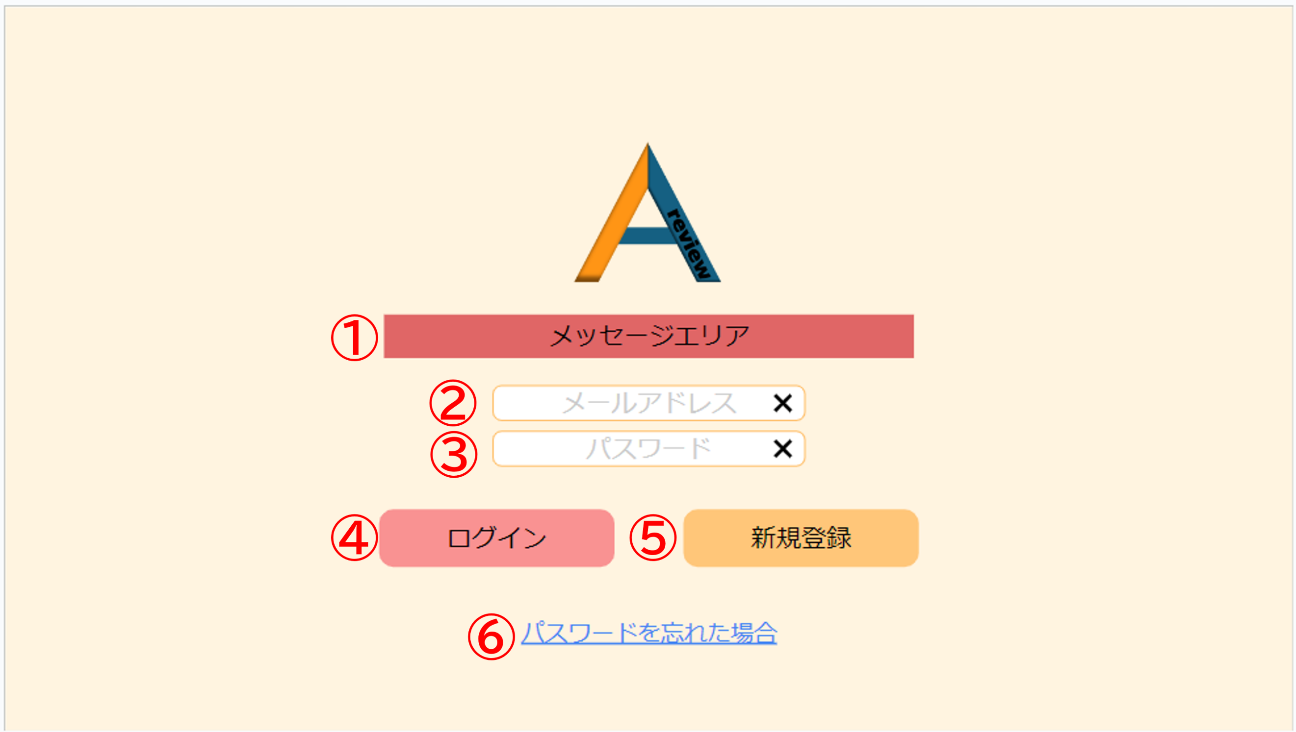

 | 機能設計
 |  | ページロード
 |  |  | ログイン画面jspを表示する。

 |  |  | ④ログインボタン

 |  |  |  | ボタン押下時、Javascriptで、②③がNULLかチェックを行う。
 |  |  |  | NULLの場合、①メッセージエリアにEL式で画面遷移をせずエラー表示を行う。

 |  |  |  |  | エラー表示「項目をすべて入力してください。」

 |  |  |  | NULLではない場合、入力されたメールアドレス・パスワードをもとにusersテーブルからユーザー情報を検索。
 |  |  |  | ヒットしなかった場合、①メッセージエリアにEL式で画面遷移をせずエラー表示を行う。
 |  |  |  |  |  | エラー表示「メールアドレスまたはパスワードに誤りがあります。」

 |  |  |  | ユーザー情報取得に成功した場合、ユーザーのマイページ情報を取得後、マイページ画面のjspに遷移する。

 |  |  | ⑤新規登録ボタン
 |  |  | ボタン押下時、新規登録画面のjspに遷移する。

 | 項目定義書

 | No |  | 物理名 |  |  |  | 論理名 |  | 画面型 |  | データ型(Java) | min | max | DBテーブル |  | DBカラム | 備考
 |  | 1 | user_id |  |  |  | ユーザーID |  |  |  | INTEGER |  |  | users |  | user_id
 |  | 2 | user_email |  |  |  | メールアドレス |  | input type="email" |  | VARCHAR | 0 | 100 | users |  | user_email | emailをユーザーIDとして使用する
 |  | 3 | user_password |  |  |  | パスワード |  | input type="password" |  | INTEGER | 0 | 100 | users |  | user_password

新規登録機能
外部設計書 |  |  |  |  |  |  | チーム名 |  | あ
 |  |  |  |  |  |  | 画面名 |  | 新規登録画面 |  |  |  |  | 作成者 | 加藤亜美 |  |  | 更新者
 |  |  |  |  |  |  | システム名 |  | A review |  |  |  |  | 作成日 | 2024-06-13 |  |  | 更新日
 |  |  |  |  |  |  | 備考

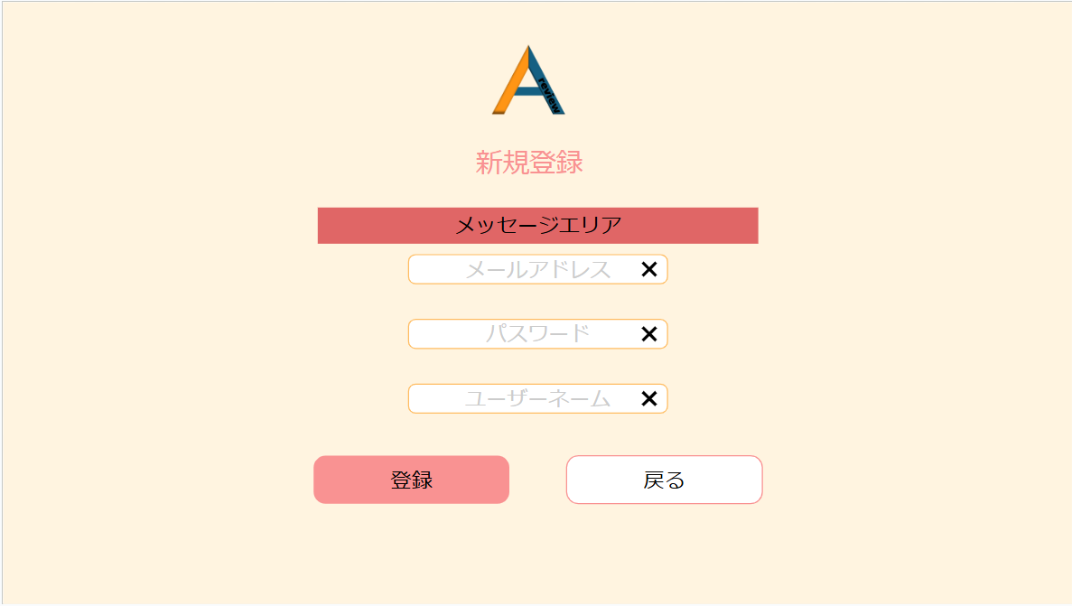
①
②
③
④
⑥
⑤
 | 画面設計_ログイン画面

 |  |  |  |  |  |  |  |  |  |  |  |  | 登録後モーダル
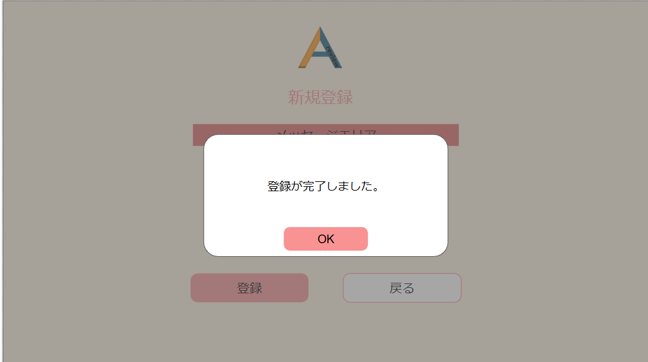

 | 機能設計
 |  | ページロード
 |  |  | 新規登録画面jspを表示する。

 |  |  | ⑥戻るボタン
 |  |  | ボタン押下時、ログイン画面jspに遷移する。

 |  |  | ⑤登録ボタン
 |  |  |  | ボタン押下時、Javascriptで、②③④がNULLかチェックを行う。
 |  |  |  | NULLの場合、①メッセージエリアにEL式で画面遷移をせずエラー表示を行う。
 |  |  |  |  | エラー表示「項目をすべて入力してください。」

 |  |  |  | エラーがない場合、usersテーブルに②③④に記入されたデータを保存し、登録後モーダルが表示される。
 |  |  |  | モーダルのOKを押下し、ログイン画面jspに遷移する。

 | 項目定義書

 | No |  | 物理名 |  |  | 論理名 |  | 画面型 |  | データ型(Java) | min | max |  | DBテーブル |  | DBカラム | 備考
 |  | 1 | user_id |  |  | ユーザーID |  |  |  | INTEGER |  |  |  | users |  | user_id
 |  | 2 | user_email |  |  | メールアドレス |  | input type="email" |  | VARCHAR | 0 | 100 |  | users |  | user_email | emailをユーザーIDとして使用する
 |  | 3 | user_password |  |  | パスワード |  | input type="password" |  | INTEGER | 0 | 100 |  | users |  | user_password
 |  | 4 | user_name |  |  | ユーザーネーム |  | input type="text" |  | VARCHAR | 0 | 100 |  | users |  | user_name

マイレビュー
外部設計書 |  |  |  |  | チーム名
 |  |  |  |  | 画面名 |  |  |  |  | 作成者 | 坂本菜乃 |  |  | 更新者
 |  |  |  |  | システム名 |  |  |  |  | 作成日 | 2024-06-12 |  |  | 更新日
 |  |  |  |  | 備考

 | 画面設計_リスト画面
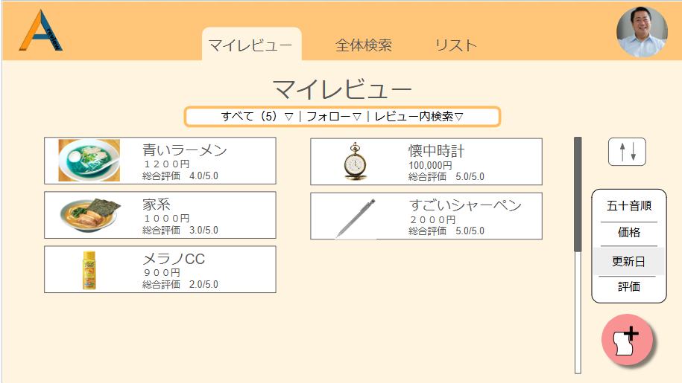
⑦
①
②
③

④
⑤
⑥

⑩
⑧

⑨

 | 機能設計
 |  | 1.ページロード
 |  |  | マイページ画面用jspを表示する。

 |  | 2．①カテゴリー選択機能
 |  |  | 「すべて」ボタンクリック時、現在表示している全てのマイレビューデータ（⑤）を表示する。
 |  |  | 「すべて」の横にある▽をクリックすると大カテゴリーが表示される。

 |  | 3．②フォロー一覧機能
 |  |  | 「フォロー一覧」ボタンクリック時、フォローユーザーの①アイコンと②ユーザーネームを一覧表示する。(②の詳細)

 |  | 4．③レビュー内検索機能
 |  |  | 「レビュー内検索」ボタンクリック時、表示された検索欄にカテゴリ・ワード・範囲を入力、選択することで、
 |  |  | 自分が登録したレビュー内で条件検索を行える。全体検索も可能。
 |  |  | また、検索欄に入力せず検索をクリックした場合は、何も表示されない。

 |  | 5．④リスト機能
 |  |  | 「リスト」ボタンクリック時、作成したリスト一覧が表示される。

 |  | 6．⑤の詳細
 |  |  | 写真、件名、総合評価、⑤公開・非公開選択ボタン、⑥リスト追加ボックス、⑦ゴミ箱（①‐⑦）を表示する。
 |  |  | ⑤では、公開・非公開の選択が行える。
 |  |  | ⑥では、リストへの追加が行える。
 |  |  | ⑦をクリックすると、レビューの削除が行える。

 |  | 6-1.⑤レビュークリック時
 |  |  | ⑤のように、一覧表示されているレビューをクリックすると、①写真、②リスト追加ボタン、③公開・非公開選択ボタン、④件名、⑤評価項目、⑥コメント、
 |  |  | ⑦写真一覧、⑧追加したコメント、⑨追加したコメントを消すゴミ箱、⑩追加ボタン、⑪編集ボタン、⑫レビュー削除ボタン、⑬×ボタン、以上の１３点（レビューの詳細）が表示される。
 |  |  | ⑤では、各評価項目に５点満点で点数を付ける。
 |  |  | ⑦では、写真が一枚以上挿入された場合に表示される。
 |  |  | ⑩をクリックすると、コメントの追加が行える。
 |  |  | ⑪をクリックすると、レビュー編集が行える。
 |  |  | ⑫をクリックすると、「OO（レビュー件名）」を本当に削除しますか？というダイアログを表示し「はい」クリック時は、
 |  |  | 削除処理を行い、「削除しました」のモーダルが表示され、「OK」クリック後、マイページに遷移する。
 |  |  | ⑬をクリックすると、マイページに戻る。

 |  | 7．⑥全体検索機能
 |  |  | 「全体検索」ボタンクリック時、テキストボックスとカテゴリーに分けられた検索項目が一緒に出現する。

 |  | 8．⑦マイアイコン機能
 |  |  | マイページ（アイコン）に記述。

 |  | 9．⑧並び替え機能
 |  |  | ⑧のアイコンクリック時、①の機能で選択されたカテゴリー内のレビューを五十音、価格、更新日、評価の各項目で
 |  |  | 昇順・降順に並び替えて表示させる。

 |  | １０．⑨新規レビュー登録機能
 |  |  | ⑨のアイコンクリック時、新規レビュー登録画面に遷移する。

 | 項目定義書

 | No |  | 物理名 | 論理名 |  | 画面型 | データ型(Java) | min | max | DBテーブル |  | DBカラム | 備考
 |  | 1 | user_id | ユーザーID |  |  | INTEGER |  |  | users |  | user_id
 |  | 2 | user_email | メールアドレス |  | input type="email" | VARCHAR | 0 | 100 | users |  | user_email | emailをユーザーIDとして使用する
 |  | 3 | user_password | パスワード |  | input type="password" | INTEGER | 0 | 100 | users |  | user_password
 |  | 4 | user_name | ユーザーネーム |  | input type="text" | VARCHAR | 0 | 100 | users |  | user_name
 |  | 5 | user_img | アイコン画像 |  | img | VARCHAR |  |  | users |  | user_img
 |  | 6 | privcy_flg | 公開・非公開フラグ |  |  | INTEGER |  |  | users |  | privcy_flg | 全体の公開・非公開
 |  | 7 | category1_id | 大カテゴリーID |  |  | INTEGER |  |  | categorys1 |  | category1_id | category1は大カテゴリー
 |  | 8 | category1_name | 大カテゴリー名 |  | input type="text" | VARCHAR | 0 | 100 | categorys1 |  | category1_name
 |  | 9 | category2_id | 小カテゴリーID |  |  | INTEGER |  |  | categorys2 |  | category2_id
 |  | 10 | category1_id | 大カテゴリーID |  |  | INTEGER |  |  | categorys2 |  | category1_id | category2は小カテゴリー
 |  | 11 | category2_name | 小カテゴリー名 |  | input type="text" | VARCHAR | 0 | 100 | categorys2 |  | category2_name
 |  | 12 | review_id | レビューID |  |  | VARCHAR |  |  | reviews |  | review_id
 |  | 13 | category1_id | 大カテゴリーID |  |  | VARCHAR |  |  | reviews |  | category1_id
 |  | 14 | category2_id | 小カテゴリーID |  |  | VARCHAR |  |  | reviews |  | category2_id
 |  | 15 | review_name | レビュー名 |  | input type="text" | VARCHAR | 0 | 100 | reviews |  | review_name
 |  | 16 | review_price | レビュー価格 |  | input type="text" | INTEGER | 0 | 100 | reviews |  | review_price
 |  | 17 | review_img | レビュー画像 |  | img | VARCHAR |  |  | reviews |  | review_img
 |  | 18 | comment | コメント |  | textarea | VARCHAR | 0 | 100 | reviews |  | comment
 |  | 19 | privacy_flg | 公開・非公開フラグ |  |  | INTEGER |  |  | reviews |  | privacy_flg | レビューの公開非公開用のフラグ
 |  | 20 | delete_flg | 削除フラグ |  |  | INTEGER |  |  | reviews |  | delete_flg | レビュー削除用のフラグ
 |  | 21 | created_at | 作成日時 |  |  | VARCHAR |  |  | reviews |  | created_at | データINSERT時の日時。
 |  | 22 | updated_at | 更新日時 |  |  | VARCHAR |  |  | reviews |  | updated_at | データUPDATE時の日時。
 |  | 23 | review_item_id | レビュー項目ID |  |  | INTEGER |  |  | reviews_item |  | review_item_id
 |  | 24 | category2_id | 小カテゴリーID |  |  | INTEGER |  |  | reviews_item |  | category2_id
 |  | 25 | review_item1 | レビュー項目１ |  | input type="text" | VARCHAR | 0 | 100 | reviews_item |  | review_item1
 |  | 26 | review_item2 | レビュー項目２ |  | input type="text" | VARCHAR | 0 | 100 | reviews_item |  | review_item2
 |  | 27 | review_item3 | レビュー項目３ |  | input type="text" | VARCHAR | 0 | 100 | reviews_item |  | review_item3
 |  | 28 | review_item4 | レビュー項目４ |  | input type="text" | VARCHAR | 0 | 100 | reviews_item |  | review_item4
 |  | 29 | review_item5 | レビュー項目５ |  | input type="text" | VARCHAR | 0 | 100 | reviews_item |  | review_item5
 |  | 30 | created_at | 作成日時 |  |  | VARCHAR |  |  | reviews_item |  | created_at
 |  | 31 | updated_at | 更新日時 |  |  | VARCHAR |  |  | reviews_item |  | updated_at
 |  | 32 | review_regist_id | レビュー登録ID |  |  | INTEGER |  |  | reviews_regist |  | review_regist_id
 |  | 33 | category1_id | 大カテゴリーID |  |  | VARCHAR |  |  | reviews_regist |  | category1_id
 |  | 34 | category1_name | 大カテゴリー名 |  | input type="text" | VARCHAR | 0 | 100 | reviews_regist |  | category1_name
 |  | 35 | review_id | レビューID |  | input type="text" | VARCHAR |  |  | reviews_regist |  | review_id
 |  | 36 | score_id | スコアID |  |  | INTEGER |  |  | scores |  | score_id
 |  | 37 | category1_id | 大カテゴリーID |  | input type="text" | VARCHAR |  |  | scores |  | category1_id
 |  | 38 | category1_name | 大カテゴリー名 |  | input type="text" | VARCHAR | 0 | 100 | scores |  | category1_name
 |  | 39 | review_id | レビューID |  | input type="text" | VARCHAR |  |  | scores |  | review_id
 |  | 40 | follow_id | フォローID |  |  | INTEGER |  |  | follows |  | follow_id
 |  | 41 | user_email | メールアドレス |  | input type="email" | VARCHAR | 0 | 100 | follows |  | user_email
 |  | 42 | user_name | ユーザーネーム |  | input type="text" | VARCHAR | 0 | 100 | follows |  | user_name
 |  | 43 | user_img | アイコン画像 |  | img | VARCHAR |  |  | follows |  | user_img
 |  | 44 | delete_flg | 削除フラグ |  |  | INTEGER |  |  | follows |  | delete_flg
 |  | 45 | list_id | リストID |  | input type="text" | VARCHAR |  |  | lists |  | list_id | 気に入ったレビューの一覧
 |  | 46 | list_name | リスト名 |  | input type="text" | VARCHAR | 0 | 100 | lists |  | list_name
 |  | 47 | user_id | ユーザーID |  |  |  |  |  | lists |  | user_id
 |  | 48 | review_id | レビューID |  | input type="text" | VARCHAR |  |  | lists |  | review_id
 |  | 49 | delete_flg | 削除フラグ |  |  | INTEGER |  |  | lists |  | delete_flg

マイレビュー(カテゴリー)
外部設計書 |  |  |  |  | チーム名
 |  |  |  |  | 画面名 |  |  |  |  | 作成者 | 坂本菜乃 |  |  | 更新者 | 坂本菜乃
 |  |  |  |  | システム名 |  |  |  |  | 作成日 | 2024-06-12 |  |  | 更新日 | 2024-06-14
 |  |  |  |  | 備考

 | 画面設計_リスト画面
 |  |  |  |  |  |  |  | ④の詳細
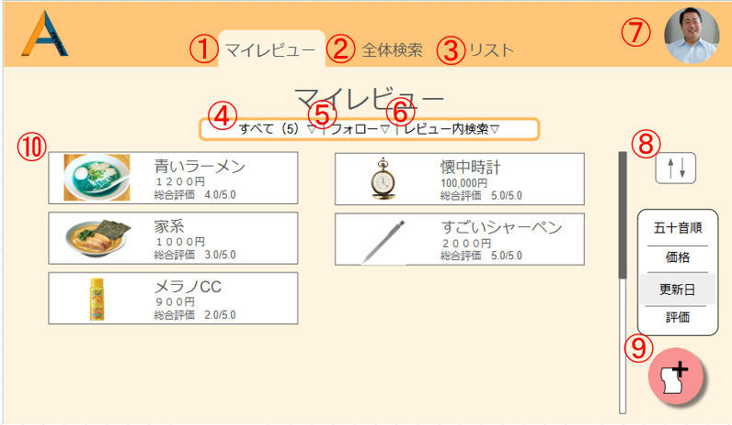
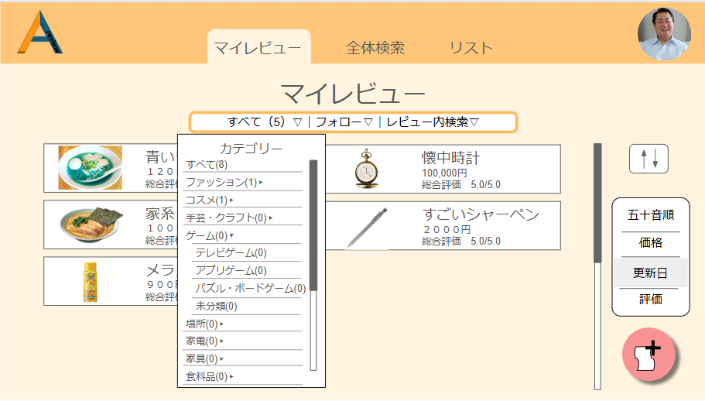
①
②

③

④
 |  |  |  |  |  |  |  | 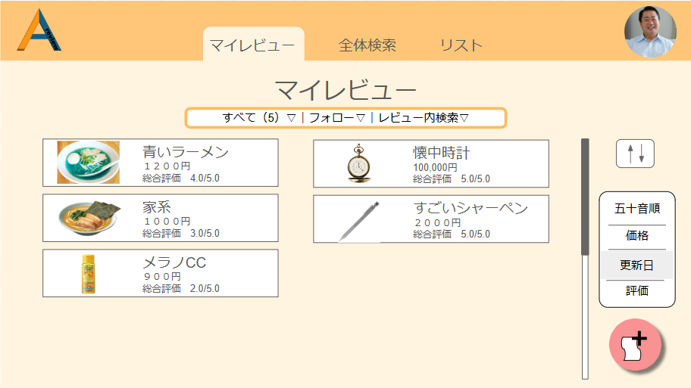

 | 機能設計

 |  | 画面遷移なし

 |  | ①大カテゴリー
 |  |  | カテゴリー押下時、categorys1テーブルの大カテゴリーID（category1_id)、大カテゴリー名(category1_name）を取得し、
 |  |  | 大カテゴリー名をアコーディオン表示する。
 |  |  | この時、大カテゴリーIDのデータ数を()内に表示。

 |  | ②小カテゴリー
 |  |  | 大カテゴリー押下時、categorys2テーブル小カテゴリーID（category2_id)、小カテゴリー名(category2_name)を取得し、
 |  |  | 小カテゴリー名を大カテゴリー名下にアコーディオン表示する。

 |  | ③選択カテゴリーデータ表示
 |  |  | 選択している小カテゴリーIDのデータ数を()内に表示。

 |  | ④カテゴリー内レビュー一覧
 |  |  | ②押下時、条件と一致するreviewsテーブルのレビューID(review_id)を取得し、データを一覧表示

 | 項目定義書

 | No |  | 物理名 | 論理名 |  | 画面型 | データ型(Java) | min | max | DBテーブル |  | DBカラム | 備考
 |  | 1 | user_id | ユーザーID |  |  | INTEGER |  |  | users |  | user_id
 |  | 2 | user_email | メールアドレス |  | input type="email" | VARCHAR | 0 | 100 | users |  | user_email | emailをユーザーIDとして使用する
 |  | 3 | user_password | パスワード |  | input type="password" | INTEGER | 0 | 100 | users |  | user_password
 |  | 4 | user_name | ユーザーネーム |  | input type="text" | VARCHAR | 0 | 100 | users |  | user_name
 |  | 5 | user_img | アイコン画像 |  | img | VARCHAR |  |  | users |  | user_img
 |  | 6 | privcy_flg | 公開・非公開フラグ |  |  | INTEGER |  |  | users |  | privcy_flg | 全体の公開・非公開
 |  | 7 | category1_id | 大カテゴリーID |  |  | INTEGER |  |  | categorys1 |  | category1_id | category1は大カテゴリー
 |  | 8 | category1_name | 大カテゴリー名 |  | input type="text" | VARCHAR | 0 | 100 | categorys1 |  | category1_name
 |  | 9 | category2_id | 小カテゴリーID |  |  | INTEGER |  |  | categorys2 |  | category2_id
 |  | 10 | category1_id | 大カテゴリーID |  |  | INTEGER |  |  | categorys2 |  | category1_id | category2は小カテゴリー
 |  | 11 | category2_name | 小カテゴリー名 |  | input type="text" | VARCHAR | 0 | 100 | categorys2 |  | category2_name
 |  | 12 | review_id | レビューID |  |  | VARCHAR |  |  | reviews |  | review_id
 |  | 13 | category1_id | 大カテゴリーID |  |  | VARCHAR |  |  | reviews |  | category1_id
 |  | 14 | category2_id | 小カテゴリーID |  |  | VARCHAR |  |  | reviews |  | category2_id
 |  | 15 | review_name | レビュー名 |  | input type="text" | VARCHAR | 0 | 100 | reviews |  | review_name
 |  | 16 | review_price | レビュー価格 |  | input type="text" | INTEGER | 0 | 100 | reviews |  | review_price
 |  | 17 | review_img | レビュー画像 |  | img | VARCHAR |  |  | reviews |  | review_img
 |  | 18 | comment | コメント |  | textarea | VARCHAR | 0 | 100 | reviews |  | comment
 |  | 19 | privacy_flg | 公開・非公開フラグ |  |  | INTEGER |  |  | reviews |  | privacy_flg | レビューの公開非公開用のフラグ
 |  | 20 | delete_flg | 削除フラグ |  |  | INTEGER |  |  | reviews |  | delete_flg | レビュー削除用のフラグ
 |  | 21 | created_at | 作成日時 |  |  | VARCHAR |  |  | reviews |  | created_at | データINSERT時の日時。
 |  | 22 | updated_at | 更新日時 |  |  | VARCHAR |  |  | reviews |  | updated_at | データUPDATE時の日時。
 |  | 23 | review_item_id | レビュー項目ID |  |  | INTEGER |  |  | reviews_item |  | review_item_id
 |  | 24 | category2_id | 小カテゴリーID |  |  | INTEGER |  |  | reviews_item |  | category2_id
 |  | 25 | review_item1 | レビュー項目１ |  | input type="text" | VARCHAR | 0 | 100 | reviews_item |  | review_item1
 |  | 26 | review_item2 | レビュー項目２ |  | input type="text" | VARCHAR | 0 | 100 | reviews_item |  | review_item2
 |  | 27 | review_item3 | レビュー項目３ |  | input type="text" | VARCHAR | 0 | 100 | reviews_item |  | review_item3
 |  | 28 | review_item4 | レビュー項目４ |  | input type="text" | VARCHAR | 0 | 100 | reviews_item |  | review_item4
 |  | 29 | review_item5 | レビュー項目５ |  | input type="text" | VARCHAR | 0 | 100 | reviews_item |  | review_item5
 |  | 30 | created_at | 作成日時 |  |  | VARCHAR |  |  | reviews_item |  | created_at
 |  | 31 | updated_at | 更新日時 |  |  | VARCHAR |  |  | reviews_item |  | updated_at
 |  | 32 | review_regist_id | レビュー登録ID |  |  | INTEGER |  |  | reviews_regist |  | review_regist_id
 |  | 33 | category1_id | 大カテゴリーID |  |  | VARCHAR |  |  | reviews_regist |  | category1_id
 |  | 34 | category1_name | 大カテゴリー名 |  | input type="text" | VARCHAR | 0 | 100 | reviews_regist |  | category1_name
 |  | 35 | review_id | レビューID |  | input type="text" | VARCHAR |  |  | reviews_regist |  | review_id
 |  | 36 | score_id | スコアID |  |  | INTEGER |  |  | scores |  | score_id
 |  | 37 | category1_id | 大カテゴリーID |  | input type="text" | VARCHAR |  |  | scores |  | category1_id
 |  | 38 | category1_name | 大カテゴリー名 |  | input type="text" | VARCHAR | 0 | 100 | scores |  | category1_name
 |  | 39 | review_id | レビューID |  | input type="text" | VARCHAR |  |  | scores |  | review_id
 |  | 40 | follow_id | フォローID |  |  | INTEGER |  |  | follows |  | follow_id
 |  | 41 | user_email | メールアドレス |  | input type="email" | VARCHAR | 0 | 100 | follows |  | user_email
 |  | 42 | user_name | ユーザーネーム |  | input type="text" | VARCHAR | 0 | 100 | follows |  | user_name
 |  | 43 | user_img | アイコン画像 |  | img | VARCHAR |  |  | follows |  | user_img
 |  | 44 | delete_flg | 削除フラグ |  |  | INTEGER |  |  | follows |  | delete_flg
 |  | 45 | list_id | リストID |  | input type="text" | VARCHAR |  |  | lists |  | list_id | 気に入ったレビューの一覧
 |  | 46 | list_name | リスト名 |  | input type="text" | VARCHAR | 0 | 100 | lists |  | list_name
 |  | 47 | user_id | ユーザーID |  |  |  |  |  | lists |  | user_id
 |  | 48 | review_id | レビューID |  | input type="text" | VARCHAR |  |  | lists |  | review_id
 |  | 49 | delete_flg | 削除フラグ |  |  | INTEGER |  |  | lists |  | delete_flg

マイレビュー(フォロー)
外部設計書 |  |  |  |  | チーム名
 |  |  |  |  | 画面名 |  |  |  |  | 作成者 | 坂本菜乃 |  |  | 更新者 | 坂本菜乃
 |  |  |  |  | システム名 |  |  |  |  | 作成日 | 2024-06-12 |  |  | 更新日 | 2024-06-14
 |  |  |  |  | 備考

 | 画面設計_リスト画面
 |  |  |  |  |  |  |  | ⑤押下時
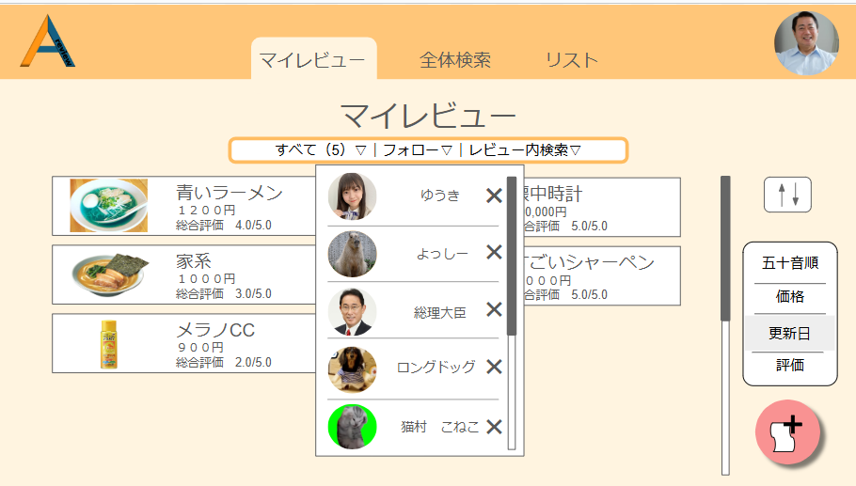

①
②
③

 | 機能設計

 |  | 画面遷移なし

 |  | ①ユーザーアイコン
 |  |  | フォローしているユーザーの、usersテーブルのアイコン画像（user_img）を表示

 |  | ②ユーザーネーム
 |  |  | フォローしているユーザーの、usersテーブルのユーザーネーム（user_name）を表示

 |  | ③フォロー削除ボタン
 |  |  | 押下時、フォローを外すことができる
 |  |  | この時、followsテーブルのデータ(行)が削除される

 | 項目定義書

 | No |  | 物理名 | 論理名 |  | 画面型 | データ型(Java) | min | max | DBテーブル |  | DBカラム | 備考
 |  | 1 | user_id | ユーザーID |  |  | INTEGER |  |  | users |  | user_id
 |  | 2 | user_email | メールアドレス |  | input type="email" | VARCHAR | 0 | 100 | users |  | user_email | emailをユーザーIDとして使用する
 |  | 3 | user_password | パスワード |  | input type="password" | INTEGER | 0 | 100 | users |  | user_password
 |  | 4 | user_name | ユーザーネーム |  | input type="text" | VARCHAR | 0 | 100 | users |  | user_name
 |  | 5 | user_img | アイコン画像 |  | img | VARCHAR |  |  | users |  | user_img
 |  | 6 | privcy_flg | 公開・非公開フラグ |  |  | INTEGER |  |  | users |  | privcy_flg | 全体の公開・非公開
 |  | 7 | category1_id | 大カテゴリーID |  |  | INTEGER |  |  | categorys1 |  | category1_id | category1は大カテゴリー
 |  | 8 | category1_name | 大カテゴリー名 |  | input type="text" | VARCHAR | 0 | 100 | categorys1 |  | category1_name
 |  | 9 | category2_id | 小カテゴリーID |  |  | INTEGER |  |  | categorys2 |  | category2_id
 |  | 10 | category1_id | 大カテゴリーID |  |  | INTEGER |  |  | categorys2 |  | category1_id | category2は小カテゴリー
 |  | 11 | category2_name | 小カテゴリー名 |  | input type="text" | VARCHAR | 0 | 100 | categorys2 |  | category2_name
 |  | 12 | review_id | レビューID |  |  | VARCHAR |  |  | reviews |  | review_id
 |  | 13 | category1_id | 大カテゴリーID |  |  | VARCHAR |  |  | reviews |  | category1_id
 |  | 14 | category2_id | 小カテゴリーID |  |  | VARCHAR |  |  | reviews |  | category2_id
 |  | 15 | review_name | レビュー名 |  | input type="text" | VARCHAR | 0 | 100 | reviews |  | review_name
 |  | 16 | review_price | レビュー価格 |  | input type="text" | INTEGER | 0 | 100 | reviews |  | review_price
 |  | 17 | review_img | レビュー画像 |  | img | VARCHAR |  |  | reviews |  | review_img
 |  | 18 | comment | コメント |  | textarea | VARCHAR | 0 | 100 | reviews |  | comment
 |  | 19 | privacy_flg | 公開・非公開フラグ |  |  | INTEGER |  |  | reviews |  | privacy_flg | レビューの公開非公開用のフラグ
 |  | 20 | delete_flg | 削除フラグ |  |  | INTEGER |  |  | reviews |  | delete_flg | レビュー削除用のフラグ
 |  | 21 | created_at | 作成日時 |  |  | VARCHAR |  |  | reviews |  | created_at | データINSERT時の日時。
 |  | 22 | updated_at | 更新日時 |  |  | VARCHAR |  |  | reviews |  | updated_at | データUPDATE時の日時。
 |  | 23 | review_item_id | レビュー項目ID |  |  | INTEGER |  |  | reviews_item |  | review_item_id
 |  | 24 | category2_id | 小カテゴリーID |  |  | INTEGER |  |  | reviews_item |  | category2_id
 |  | 25 | review_item1 | レビュー項目１ |  | input type="text" | VARCHAR | 0 | 100 | reviews_item |  | review_item1
 |  | 26 | review_item2 | レビュー項目２ |  | input type="text" | VARCHAR | 0 | 100 | reviews_item |  | review_item2
 |  | 27 | review_item3 | レビュー項目３ |  | input type="text" | VARCHAR | 0 | 100 | reviews_item |  | review_item3
 |  | 28 | review_item4 | レビュー項目４ |  | input type="text" | VARCHAR | 0 | 100 | reviews_item |  | review_item4
 |  | 29 | review_item5 | レビュー項目５ |  | input type="text" | VARCHAR | 0 | 100 | reviews_item |  | review_item5
 |  | 30 | created_at | 作成日時 |  |  | VARCHAR |  |  | reviews_item |  | created_at
 |  | 31 | updated_at | 更新日時 |  |  | VARCHAR |  |  | reviews_item |  | updated_at
 |  | 32 | review_regist_id | レビュー登録ID |  |  | INTEGER |  |  | reviews_regist |  | review_regist_id
 |  | 33 | category1_id | 大カテゴリーID |  |  | VARCHAR |  |  | reviews_regist |  | category1_id
 |  | 34 | category1_name | 大カテゴリー名 |  | input type="text" | VARCHAR | 0 | 100 | reviews_regist |  | category1_name
 |  | 35 | review_id | レビューID |  | input type="text" | VARCHAR |  |  | reviews_regist |  | review_id
 |  | 36 | score_id | スコアID |  |  | INTEGER |  |  | scores |  | score_id
 |  | 37 | category1_id | 大カテゴリーID |  | input type="text" | VARCHAR |  |  | scores |  | category1_id
 |  | 38 | category1_name | 大カテゴリー名 |  | input type="text" | VARCHAR | 0 | 100 | scores |  | category1_name
 |  | 39 | review_id | レビューID |  | input type="text" | VARCHAR |  |  | scores |  | review_id
 |  | 40 | follow_id | フォローID |  |  | INTEGER |  |  | follows |  | follow_id
 |  | 41 | user_email | メールアドレス |  | input type="email" | VARCHAR | 0 | 100 | follows |  | user_email
 |  | 42 | user_name | ユーザーネーム |  | input type="text" | VARCHAR | 0 | 100 | follows |  | user_name
 |  | 43 | user_img | アイコン画像 |  | img | VARCHAR |  |  | follows |  | user_img
 |  | 44 | delete_flg | 削除フラグ |  |  | INTEGER |  |  | follows |  | delete_flg
 |  | 45 | list_id | リストID |  | input type="text" | VARCHAR |  |  | lists |  | list_id | 気に入ったレビューの一覧
 |  | 46 | list_name | リスト名 |  | input type="text" | VARCHAR | 0 | 100 | lists |  | list_name
 |  | 47 | user_id | ユーザーID |  |  |  |  |  | lists |  | user_id
 |  | 48 | review_id | レビューID |  | input type="text" | VARCHAR |  |  | lists |  | review_id
 |  | 49 | delete_flg | 削除フラグ |  |  | INTEGER |  |  | lists |  | delete_flg

マイレビュー(レビュー内検索)
外部設計書 |  |  |  |  |  | チーム名
 |  |  |  |  |  | 画面名 |  |  |  |  |  | 作成者 | 坂本菜乃 |  |  |  | 更新者 | 坂本菜乃
 |  |  |  |  |  | システム名 |  |  |  |  |  | 作成日 | 2024-06-12 |  |  |  | 更新日 | 2024-06-14
 |  |  |  |  |  | 備考

 | 画面設計_リスト画面
 |  |  |  |  |  |  |  |  | ⑥詳細
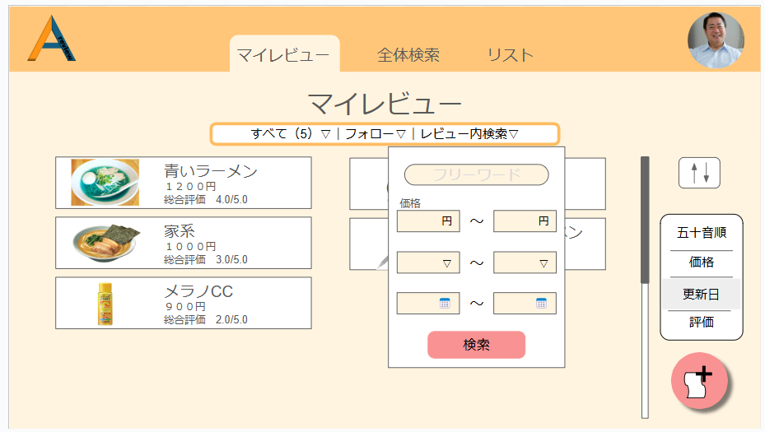
①
③
⑤
④
②

 |  |  |  |  |  |  |  |  |  |  |  |  |  | レビュー内検索の詳細画面はまだです！

 |  |  |  |  |  |  |  |  |  | ⑤押下時

 |  |  |  |  |  |  |  |  | 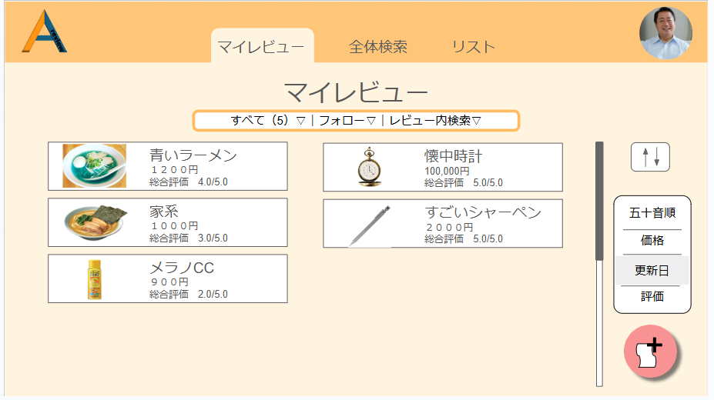

 | 機能設計
 |  | 画面遷移なし

 |  | ⑥レビュー内検索
 |  |  | レビュー内検索押下時、レビュー内検索画面のボックスを表示する。（⑥の詳細画面）
 |  |  | ①～④の中で、記入された項目の情報を取得。 対応するのは以下である。
 |  |  |  | ①reviewsテーブルのレビュー名（review_name）とレビューコメント（review_comment）
 |  |  |  | ②reviewsテーブルのレビュー価格（review_price）
 |  |  |  | ③reviews_scoresテーブルのスコア平均（score_avg）
 |  |  |  | ④reviewsテーブルの作成日時（created_at）

 |  |  | 検索条件と一致するデータを持っているreviewsテーブルのレビューIDを探す
 |  |  | 上記で該当したレビューIDの行のデータをDBから取得する
 |  |  | 取得した情報を、⑤検索ボタン押下時、結果として表示する。（⑤の押下後）
 |  |  | 結果表示時の画面遷移もなし

 | 項目定義書

 | No |  | 物理名 |  | 論理名 |  | 画面型 | データ型(Java) |  | min | max | DBテーブル |  |  | DBカラム | 備考
 |  | 1 | user_id |  | ユーザーID |  |  | INTEGER |  |  |  | users |  |  | user_id
 |  | 2 | user_email |  | メールアドレス |  | input type="email" | VARCHAR |  | 0 | 100 | users |  |  | user_email | emailをユーザーIDとして使用する
 |  | 3 | user_password |  | パスワード |  | input type="password" | INTEGER |  | 0 | 100 | users |  |  | user_password
 |  | 4 | user_name |  | ユーザーネーム |  | input type="text" | VARCHAR |  | 0 | 100 | users |  |  | user_name
 |  | 5 | user_img |  | アイコン画像 |  | img | VARCHAR |  |  |  | users |  |  | user_img
 |  | 6 | privcy_flg |  | 公開・非公開フラグ |  |  | INTEGER |  |  |  | users |  |  | privcy_flg | 全体の公開・非公開
 |  | 7 | category1_id |  | 大カテゴリーID |  |  | INTEGER |  |  |  | categorys1 |  |  | category1_id | category1は大カテゴリー
 |  | 8 | category1_name |  | 大カテゴリー名 |  | input type="text" | VARCHAR |  | 0 | 100 | categorys1 |  |  | category1_name
 |  | 9 | category2_id |  | 小カテゴリーID |  |  | INTEGER |  |  |  | categorys2 |  |  | category2_id
 |  | 10 | category1_id |  | 大カテゴリーID |  |  | INTEGER |  |  |  | categorys2 |  |  | category1_id | category2は小カテゴリー
 |  | 11 | category2_name |  | 小カテゴリー名 |  | input type="text" | VARCHAR |  | 0 | 100 | categorys2 |  |  | category2_name
 |  | 12 | review_id |  | レビューID |  |  | VARCHAR |  |  |  | reviews |  |  | review_id
 |  | 13 | category1_id |  | 大カテゴリーID |  |  | VARCHAR |  |  |  | reviews |  |  | category1_id
 |  | 14 | category2_id |  | 小カテゴリーID |  |  | VARCHAR |  |  |  | reviews |  |  | category2_id
 |  | 15 | review_name |  | レビュー名 |  | input type="text" | VARCHAR |  | 0 | 100 | reviews |  |  | review_name
 |  | 16 | review_price |  | レビュー価格 |  | input type="text" | INTEGER |  | 0 | 100 | reviews |  |  | review_price
 |  | 17 | review_img |  | レビュー画像 |  | img | VARCHAR |  |  |  | reviews |  |  | review_img
 |  | 18 | comment |  | コメント |  | textarea | VARCHAR |  | 0 | 100 | reviews |  |  | comment
 |  | 19 | privacy_flg |  | 公開・非公開フラグ |  |  | INTEGER |  |  |  | reviews |  |  | privacy_flg | レビューの公開非公開用のフラグ
 |  | 20 | delete_flg |  | 削除フラグ |  |  | INTEGER |  |  |  | reviews |  |  | delete_flg | レビュー削除用のフラグ
 |  | 21 | created_at |  | 作成日時 |  |  | VARCHAR |  |  |  | reviews |  |  | created_at | データINSERT時の日時。
 |  | 22 | updated_at |  | 更新日時 |  |  | VARCHAR |  |  |  | reviews |  |  | updated_at | データUPDATE時の日時。
 |  | 23 | review_item_id |  | レビュー項目ID |  |  | INTEGER |  |  |  | reviews_item |  |  | review_item_id
 |  | 24 | category2_id |  | 小カテゴリーID |  |  | INTEGER |  |  |  | reviews_item |  |  | category2_id
 |  | 25 | review_item1 |  | レビュー項目１ |  | input type="text" | VARCHAR |  | 0 | 100 | reviews_item |  |  | review_item1
 |  | 26 | review_item2 |  | レビュー項目２ |  | input type="text" | VARCHAR |  | 0 | 100 | reviews_item |  |  | review_item2
 |  | 27 | review_item3 |  | レビュー項目３ |  | input type="text" | VARCHAR |  | 0 | 100 | reviews_item |  |  | review_item3
 |  | 28 | review_item4 |  | レビュー項目４ |  | input type="text" | VARCHAR |  | 0 | 100 | reviews_item |  |  | review_item4
 |  | 29 | review_item5 |  | レビュー項目５ |  | input type="text" | VARCHAR |  | 0 | 100 | reviews_item |  |  | review_item5
 |  | 30 | created_at |  | 作成日時 |  |  | VARCHAR |  |  |  | reviews_item |  |  | created_at
 |  | 31 | updated_at |  | 更新日時 |  |  | VARCHAR |  |  |  | reviews_item |  |  | updated_at
 |  | 32 | review_regist_id |  | レビュー登録ID |  |  | INTEGER |  |  |  | reviews_regist |  |  | review_regist_id
 |  | 33 | category1_id |  | 大カテゴリーID |  |  | VARCHAR |  |  |  | reviews_regist |  |  | category1_id
 |  | 34 | category1_name |  | 大カテゴリー名 |  | input type="text" | VARCHAR |  | 0 | 100 | reviews_regist |  |  | category1_name
 |  | 35 | review_id |  | レビューID |  | input type="text" | VARCHAR |  |  |  | reviews_regist |  |  | review_id
 |  | 36 | score_id |  | スコアID |  |  | INTEGER |  |  |  | scores |  |  | score_id
 |  | 37 | category1_id |  | 大カテゴリーID |  | input type="text" | VARCHAR |  |  |  | scores |  |  | category1_id
 |  | 38 | category1_name |  | 大カテゴリー名 |  | input type="text" | VARCHAR |  | 0 | 100 | scores |  |  | category1_name
 |  | 39 | review_id |  | レビューID |  | input type="text" | VARCHAR |  |  |  | scores |  |  | review_id
 |  | 40 | follow_id |  | フォローID |  |  | INTEGER |  |  |  | follows |  |  | follow_id
 |  | 41 | user_email |  | メールアドレス |  | input type="email" | VARCHAR |  | 0 | 100 | follows |  |  | user_email
 |  | 42 | user_name |  | ユーザーネーム |  | input type="text" | VARCHAR |  | 0 | 100 | follows |  |  | user_name
 |  | 43 | user_img |  | アイコン画像 |  | img | VARCHAR |  |  |  | follows |  |  | user_img
 |  | 44 | delete_flg |  | 削除フラグ |  |  | INTEGER |  |  |  | follows |  |  | delete_flg
 |  | 45 | list_id |  | リストID |  | input type="text" | VARCHAR |  |  |  | lists |  |  | list_id | 気に入ったレビューの一覧
 |  | 46 | list_name |  | リスト名 |  | input type="text" | VARCHAR |  | 0 | 100 | lists |  |  | list_name
 |  | 47 | user_id |  | ユーザーID |  |  |  |  |  |  | lists |  |  | user_id
 |  | 48 | review_id |  | レビューID |  | input type="text" | VARCHAR |  |  |  | lists |  |  | review_id
 |  | 49 | delete_flg |  | 削除フラグ |  |  | INTEGER |  |  |  | lists |  |  | delete_flg

マイレビュー(アイコン)
外部設計書 |  |  |  |  | チーム名
 |  |  |  |  | 画面名 |  |  |  |  |  | 作成者 | 坂本菜乃 |  |  | 更新者
 |  |  |  |  | システム名 |  |  |  |  |  | 作成日 | 2024-06-12 |  |  | 更新日
 |  |  |  |  | 備考

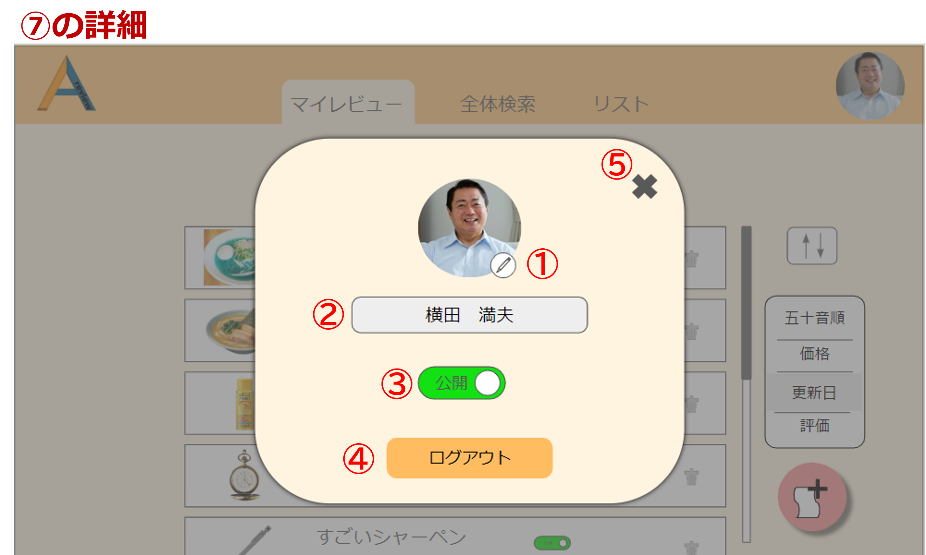
 | 画面設計_リスト画面

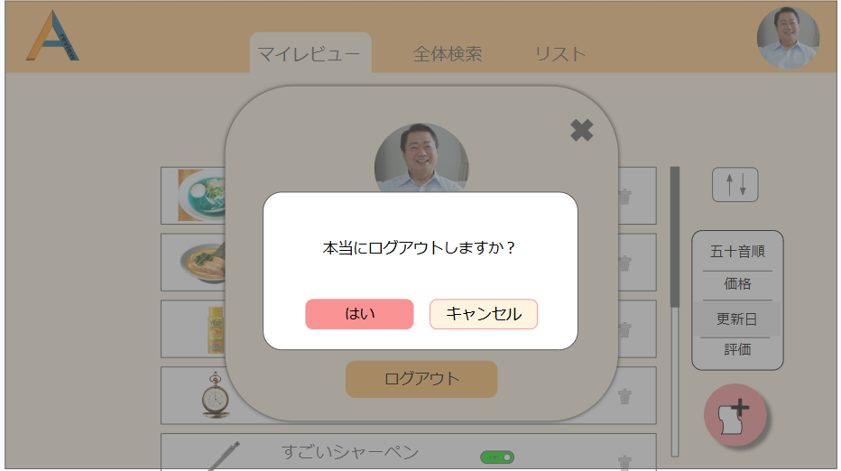
 |  |  |  |  |  |  |  |  | ④押下時

⑥
⑦

 | 機能設計

 |  | ①マイアイコン変更機能

 |  |  | マイアイコン変更ボタンを押下するとアイコンに設定する画像の選択ができる。
 |  |  | 変更した画像は、usersテーブルのuser_imgに上書きされる。

 |  | ②ユーザーネーム変更機能

 |  |  | ユーザーネームを変えるときは、テキストボックス内に新しいユーザーネームを書き込む。
 |  |  | ユーザーネームの変更は、user_nameのデータの上書きによって行われる。

 |  | ③公開・非公開機能

 |  |  | 公開・非公開機能ボタンで切り替えを行うことができる。
 |  |  | 初期の場合は公開設定になっている。
 |  |  | usersテーブルのprivcy_flgが0のとき、非公開。1のときは公開。切り替えで上書きされる。

 |  | ④ログアウトボタン

 |  |  | 押下時、「本当にログアウトしますか？」というメッセージが書かれた確認モーダルが表示される。
 |  |  | ⑥を押下するとログイン画面に遷移する。
 |  |  | ⑦を押下したときは、ユーザー情報モーダルに戻る。

 |  | ⑤✖ボタン押下時

 |  |  | モーダルを閉じる。

 | 項目定義書

 | No |  | 物理名 | 論理名 |  | 画面型 | データ型(Java) | min |  | max | DBテーブル |  | DBカラム | 備考
 |  | 1 | user_id | ユーザーID |  |  | INTEGER |  |  |  | users |  | user_id
 |  | 2 | user_email | メールアドレス |  | input type="email" | VARCHAR | 0 |  | 100 | users |  | user_email | emailをユーザーIDとして使用する
 |  | 3 | user_password | パスワード |  | input type="password" | INTEGER | 0 |  | 100 | users |  | user_password
 |  | 4 | user_name | ユーザーネーム |  | input type="text" | VARCHAR | 0 |  | 100 | users |  | user_name
 |  | 5 | user_img | アイコン画像 |  | img | VARCHAR |  |  |  | users |  | user_img
 |  | 6 | privcy_flg | 公開・非公開フラグ |  |  | INTEGER |  |  |  | users |  | privcy_flg | 全体の公開・非公開
 |  | 7 | category1_id | 大カテゴリーID |  |  | INTEGER |  |  |  | categorys1 |  | category1_id | category1は大カテゴリー
 |  | 8 | category1_name | 大カテゴリー名 |  | input type="text" | VARCHAR | 0 |  | 100 | categorys1 |  | category1_name
 |  | 9 | category2_id | 小カテゴリーID |  |  | INTEGER |  |  |  | categorys2 |  | category2_id
 |  | 10 | category1_id | 大カテゴリーID |  |  | INTEGER |  |  |  | categorys2 |  | category1_id | category2は小カテゴリー
 |  | 11 | category2_name | 小カテゴリー名 |  | input type="text" | VARCHAR | 0 |  | 100 | categorys2 |  | category2_name
 |  | 12 | review_id | レビューID |  |  | VARCHAR |  |  |  | reviews |  | review_id
 |  | 13 | category1_id | 大カテゴリーID |  |  | VARCHAR |  |  |  | reviews |  | category1_id
 |  | 14 | category2_id | 小カテゴリーID |  |  | VARCHAR |  |  |  | reviews |  | category2_id
 |  | 15 | review_name | レビュー名 |  | input type="text" | VARCHAR | 0 |  | 100 | reviews |  | review_name
 |  | 16 | review_price | レビュー価格 |  | input type="text" | INTEGER | 0 |  | 100 | reviews |  | review_price
 |  | 17 | review_img | レビュー画像 |  | img | VARCHAR |  |  |  | reviews |  | review_img
 |  | 18 | comment | コメント |  | textarea | VARCHAR | 0 |  | 100 | reviews |  | comment
 |  | 19 | privacy_flg | 公開・非公開フラグ |  |  | INTEGER |  |  |  | reviews |  | privacy_flg | レビューの公開非公開用のフラグ
 |  | 20 | delete_flg | 削除フラグ |  |  | INTEGER |  |  |  | reviews |  | delete_flg | レビュー削除用のフラグ
 |  | 21 | created_at | 作成日時 |  |  | VARCHAR |  |  |  | reviews |  | created_at | データINSERT時の日時。
 |  | 22 | updated_at | 更新日時 |  |  | VARCHAR |  |  |  | reviews |  | updated_at | データUPDATE時の日時。
 |  | 23 | review_item_id | レビュー項目ID |  |  | INTEGER |  |  |  | reviews_item |  | review_item_id
 |  | 24 | category2_id | 小カテゴリーID |  |  | INTEGER |  |  |  | reviews_item |  | category2_id
 |  | 25 | review_item1 | レビュー項目１ |  | input type="text" | VARCHAR | 0 |  | 100 | reviews_item |  | review_item1
 |  | 26 | review_item2 | レビュー項目２ |  | input type="text" | VARCHAR | 0 |  | 100 | reviews_item |  | review_item2
 |  | 27 | review_item3 | レビュー項目３ |  | input type="text" | VARCHAR | 0 |  | 100 | reviews_item |  | review_item3
 |  | 28 | review_item4 | レビュー項目４ |  | input type="text" | VARCHAR | 0 |  | 100 | reviews_item |  | review_item4
 |  | 29 | review_item5 | レビュー項目５ |  | input type="text" | VARCHAR | 0 |  | 100 | reviews_item |  | review_item5
 |  | 30 | created_at | 作成日時 |  |  | VARCHAR |  |  |  | reviews_item |  | created_at
 |  | 31 | updated_at | 更新日時 |  |  | VARCHAR |  |  |  | reviews_item |  | updated_at
 |  | 32 | review_regist_id | レビュー登録ID |  |  | INTEGER |  |  |  | reviews_regist |  | review_regist_id
 |  | 33 | category1_id | 大カテゴリーID |  |  | VARCHAR |  |  |  | reviews_regist |  | category1_id
 |  | 34 | category1_name | 大カテゴリー名 |  | input type="text" | VARCHAR | 0 |  | 100 | reviews_regist |  | category1_name
 |  | 35 | review_id | レビューID |  | input type="text" | VARCHAR |  |  |  | reviews_regist |  | review_id
 |  | 36 | score_id | スコアID |  |  | INTEGER |  |  |  | scores |  | score_id
 |  | 37 | category1_id | 大カテゴリーID |  | input type="text" | VARCHAR |  |  |  | scores |  | category1_id
 |  | 38 | category1_name | 大カテゴリー名 |  | input type="text" | VARCHAR | 0 |  | 100 | scores |  | category1_name
 |  | 39 | review_id | レビューID |  | input type="text" | VARCHAR |  |  |  | scores |  | review_id
 |  | 40 | follow_id | フォローID |  |  | INTEGER |  |  |  | follows |  | follow_id
 |  | 41 | user_email | メールアドレス |  | input type="email" | VARCHAR | 0 |  | 100 | follows |  | user_email
 |  | 42 | user_name | ユーザーネーム |  | input type="text" | VARCHAR | 0 |  | 100 | follows |  | user_name
 |  | 43 | user_img | アイコン画像 |  | img | VARCHAR |  |  |  | follows |  | user_img
 |  | 44 | delete_flg | 削除フラグ |  |  | INTEGER |  |  |  | follows |  | delete_flg
 |  | 45 | list_id | リストID |  | input type="text" | VARCHAR |  |  |  | lists |  | list_id | 気に入ったレビューの一覧
 |  | 46 | list_name | リスト名 |  | input type="text" | VARCHAR | 0 |  | 100 | lists |  | list_name
 |  | 47 | user_id | ユーザーID |  |  |  |  |  |  | lists |  | user_id
 |  | 48 | review_id | レビューID |  | input type="text" | VARCHAR |  |  |  | lists |  | review_id
 |  | 49 | delete_flg | 削除フラグ |  |  | INTEGER |  |  |  | lists |  | delete_flg

マイレビュー(新規レビュー登録)
外部設計書 |  |  |  |  |  |  | チーム名
 |  |  |  |  |  |  | 画面名 |  |  |  |  |  | 作成者 |  | 坂本菜乃 |  |  | 更新者
 |  |  |  |  |  |  | システム名 |  |  |  |  |  | 作成日 |  | 2024-06-12 |  |  | 更新日
 |  |  |  |  |  |  | 備考

 | 画面設計_リスト画面
 |  |  |  |  |  |  |  |  |  |  | ⑨詳細
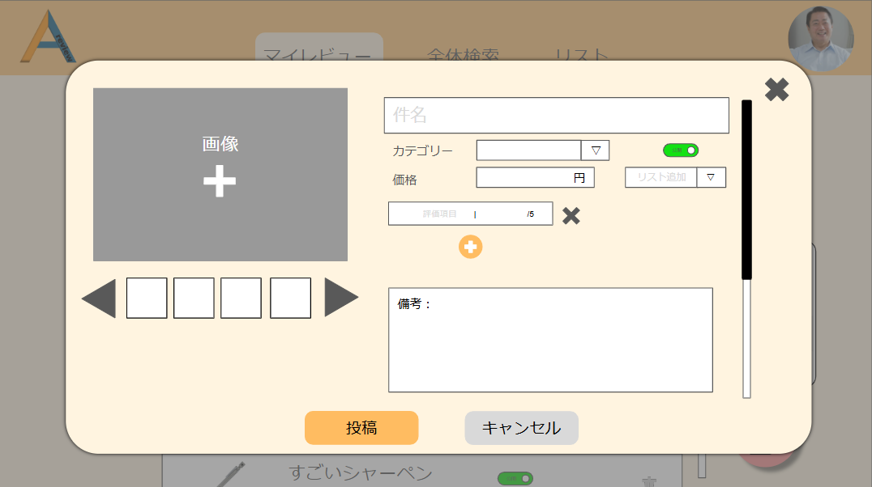

③
⑬
①
④
⑥
⑤
⑦
⑩
⑧

⑨
 |  |  |  |  |  |  |  |  |  |  |  |  |  | 詳細画面はまだです！
②

⑪
⑫

 |  |  |  |  |  |  |  |  |  |  | ⑪押下時

⑭
 |  |  |  |  |  |  |  |  |  | 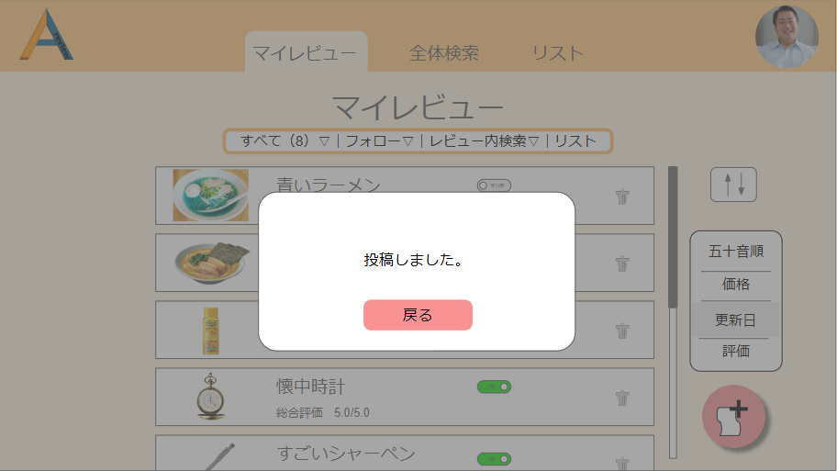

 | 機能設計

 |  | レビュー登録アイコンクリック

 |  |  | ・新規レビュー投稿画面をマイページ上にモーダルウィンドウで表示する。
 |  |  | ・モーダル表示時、reviewsテーブルとreviews_imgテーブルの内容をすべて取得する。

 |  |  |  | 2.1 画像挿入、削除機能

 |  |  |  |  | ・ドラッグ＆ドロップで画像を挿入できる。
 |  |  |  |  | ・画像が挿入された場合、reviews_imgsテーブルに一件のデータを追加する。
 |  |  |  |  | ・大きく表示されている画像の✖ボタンを押すことで、その画像を削除することができる。
 |  |  |  |  | ・reviews_imgsテーブルのreview_imgに画像データが格納される。識別はreview_img_idで行う。

 |  |  |  | 2.2 画像切り替え機能

 |  |  |  |  | ・矢印ボタンを押すことで、大きく表示する画像を切り替える。

 |  |  |  | 2.3 件名登録機能

 |  |  |  |  | ・テキストボックスに件名を入力できる。
 |  |  |  |  | ・入力した件名は、reviewsテーブルのreview_nameに保存される。

 |  |  |  | 2.4 カテゴリー登録機能

 |  |  |  |  | ・カテゴリー項目から、プルダウンメニューで登録できるカテゴリーを選択できる。
 |  |  |  |  | ・登録できるのは、大カテゴリーの中に存在する小カテゴリーのみ。
 |  |  |  |  | ・登録された小カテゴリーは、reviewsテーブルのcategory2_idに登録される。

 |  |  |  | 2.5 価格登録機能

 |  |  |  |  | ・テキストボックス内に価格を入力することができる。
 |  |  |  |  | ・価格の単位は円。
 |  |  |  |  | ・登録された価格は、reviewsテーブルのreview_priceに登録される。

 |  |  |  | 2.6 公開・非公開設定

 |  |  |  |  | ・公開・非公開ボタンをクリックすることで、レビューを公開か非公開かに設定できる。
 |  |  |  |  | ・設定した公開・非公開の内容は、reviwesテーブルのprivacy_flgに保存される。

 |  |  |  | 2.7 リスト追加

 |  |  |  |  | ・レビューを登録したいリストをプルダウンメニューで表示された一覧から選択できる。

 |  |  |  | 2.8 評価項目

 |  |  |  |  | ・評価項目では、「評価項目の名前」と「点数」を付けることができる。点数は5段階で付けることができる。
 |  |  |  |  | ・評価項目のデータは、reviews_itemテーブルのreview_itemに格納される。

 |  |  |  | 2.9 評価項目削除ボタン

 |  |  |  |  | ・評価項目横の✖ボタンをクリックすると、評価項目を削除できる。

 |  |  |  | 2.10 評価項目追加ボタン

 |  |  |  |  | ・ボタンをクリックすると、評価項目を増やすことができる。
 |  |  |  |  | ・評価項目が増えると、reviews_itemsテーブルのreview_itemが「review_item1, review_item2, ・・・」のように増える。

 |  |  |  | 2.11 備考

 |  |  |  |  | ・文字制限はない。
 |  |  |  |  | ・備考欄からはみ出す文字は、overflow-y: scroll;で縦にスクロールできるようになっている。
 |  |  |  |  | ・データは、reviewsテーブルのreview_commentに格納される。

 |  |  |  | 2.12 投稿ボタン

 |  |  |  |  | ・レビューを投稿できる。投稿後に、「投稿しました」のメッセージが表示される。戻るボタンを押すとモーダルが閉じる。
 |  |  |  |  | ・投稿ボタンクリック後、作成日時がreviews_iteamテーブルのcreated_atに登録される。

 |  |  |  | 2.13 キャンセルボタンクリック

 |  |  |  |  | ・投稿がキャンセルされる。

 | 項目定義書

 | No |  | 物理名 |  |  | 論理名 |  | 画面型 | データ型(Java) | min |  | max | DBテーブル |  |  | DBカラム | 備考
 |  | 1 | user_id |  |  | ユーザーID |  |  | INTEGER |  |  |  | users |  |  | user_id
 |  | 2 | user_email |  |  | メールアドレス |  | input type="email" | VARCHAR | 0 |  | 100 | users |  |  | user_email | emailをユーザーIDとして使用する
 |  | 3 | user_password |  |  | パスワード |  | input type="password" | INTEGER | 0 |  | 100 | users |  |  | user_password
 |  | 4 | user_name |  |  | ユーザーネーム |  | input type="text" | VARCHAR | 0 |  | 100 | users |  |  | user_name
 |  | 5 | user_img |  |  | アイコン画像 |  | img | VARCHAR |  |  |  | users |  |  | user_img
 |  | 6 | privcy_flg |  |  | 公開・非公開フラグ |  |  | INTEGER |  |  |  | users |  |  | privcy_flg | 全体の公開・非公開
 |  | 7 | category1_id |  |  | 大カテゴリーID |  |  | INTEGER |  |  |  | categorys1 |  |  | category1_id | category1は大カテゴリー
 |  | 8 | category1_name |  |  | 大カテゴリー名 |  | input type="text" | VARCHAR | 0 |  | 100 | categorys1 |  |  | category1_name
 |  | 9 | category2_id |  |  | 小カテゴリーID |  |  | INTEGER |  |  |  | categorys2 |  |  | category2_id
 |  | 10 | category1_id |  |  | 大カテゴリーID |  |  | INTEGER |  |  |  | categorys2 |  |  | category1_id | category2は小カテゴリー
 |  | 11 | category2_name |  |  | 小カテゴリー名 |  | input type="text" | VARCHAR | 0 |  | 100 | categorys2 |  |  | category2_name
 |  | 12 | review_id |  |  | レビューID |  |  | VARCHAR |  |  |  | reviews |  |  | review_id
 |  | 13 | category1_id |  |  | 大カテゴリーID |  |  | VARCHAR |  |  |  | reviews |  |  | category1_id
 |  | 14 | category2_id |  |  | 小カテゴリーID |  |  | VARCHAR |  |  |  | reviews |  |  | category2_id
 |  | 15 | review_name |  |  | レビュー名 |  | input type="text" | VARCHAR | 0 |  | 100 | reviews |  |  | review_name
 |  | 16 | review_price |  |  | レビュー価格 |  | input type="text" | INTEGER | 0 |  | 100 | reviews |  |  | review_price
 |  | 17 | review_img |  |  | レビュー画像 |  | img | VARCHAR |  |  |  | reviews |  |  | review_img
 |  | 18 | comment |  |  | コメント |  | textarea | VARCHAR | 0 |  | 100 | reviews |  |  | comment
 |  | 19 | privacy_flg |  |  | 公開・非公開フラグ |  |  | INTEGER |  |  |  | reviews |  |  | privacy_flg | レビューの公開非公開用のフラグ
 |  | 20 | delete_flg |  |  | 削除フラグ |  |  | INTEGER |  |  |  | reviews |  |  | delete_flg | レビュー削除用のフラグ
 |  | 21 | created_at |  |  | 作成日時 |  |  | VARCHAR |  |  |  | reviews |  |  | created_at | データINSERT時の日時。
 |  | 22 | updated_at |  |  | 更新日時 |  |  | VARCHAR |  |  |  | reviews |  |  | updated_at | データUPDATE時の日時。
 |  | 23 | review_item_id |  |  | レビュー項目ID |  |  | INTEGER |  |  |  | reviews_item |  |  | review_item_id
 |  | 24 | category2_id |  |  | 小カテゴリーID |  |  | INTEGER |  |  |  | reviews_item |  |  | category2_id
 |  | 25 | review_item1 |  |  | レビュー項目１ |  | input type="text" | VARCHAR | 0 |  | 100 | reviews_item |  |  | review_item1
 |  | 26 | review_item2 |  |  | レビュー項目２ |  | input type="text" | VARCHAR | 0 |  | 100 | reviews_item |  |  | review_item2
 |  | 27 | review_item3 |  |  | レビュー項目３ |  | input type="text" | VARCHAR | 0 |  | 100 | reviews_item |  |  | review_item3
 |  | 28 | review_item4 |  |  | レビュー項目４ |  | input type="text" | VARCHAR | 0 |  | 100 | reviews_item |  |  | review_item4
 |  | 29 | review_item5 |  |  | レビュー項目５ |  | input type="text" | VARCHAR | 0 |  | 100 | reviews_item |  |  | review_item5
 |  | 30 | created_at |  |  | 作成日時 |  |  | VARCHAR |  |  |  | reviews_item |  |  | created_at
 |  | 31 | updated_at |  |  | 更新日時 |  |  | VARCHAR |  |  |  | reviews_item |  |  | updated_at
 |  | 32 | review_regist_id |  |  | レビュー登録ID |  |  | INTEGER |  |  |  | reviews_regist |  |  | review_regist_id
 |  | 33 | category1_id |  |  | 大カテゴリーID |  |  | VARCHAR |  |  |  | reviews_regist |  |  | category1_id
 |  | 34 | category1_name |  |  | 大カテゴリー名 |  | input type="text" | VARCHAR | 0 |  | 100 | reviews_regist |  |  | category1_name
 |  | 35 | review_id |  |  | レビューID |  | input type="text" | VARCHAR |  |  |  | reviews_regist |  |  | review_id
 |  | 36 | score_id |  |  | スコアID |  |  | INTEGER |  |  |  | scores |  |  | score_id
 |  | 37 | category1_id |  |  | 大カテゴリーID |  | input type="text" | VARCHAR |  |  |  | scores |  |  | category1_id
 |  | 38 | category1_name |  |  | 大カテゴリー名 |  | input type="text" | VARCHAR | 0 |  | 100 | scores |  |  | category1_name
 |  | 39 | review_id |  |  | レビューID |  | input type="text" | VARCHAR |  |  |  | scores |  |  | review_id
 |  | 40 | follow_id |  |  | フォローID |  |  | INTEGER |  |  |  | follows |  |  | follow_id
 |  | 41 | user_email |  |  | メールアドレス |  | input type="email" | VARCHAR | 0 |  | 100 | follows |  |  | user_email
 |  | 42 | user_name |  |  | ユーザーネーム |  | input type="text" | VARCHAR | 0 |  | 100 | follows |  |  | user_name
 |  | 43 | user_img |  |  | アイコン画像 |  | img | VARCHAR |  |  |  | follows |  |  | user_img
 |  | 44 | delete_flg |  |  | 削除フラグ |  |  | INTEGER |  |  |  | follows |  |  | delete_flg
 |  | 45 | list_id |  |  | リストID |  | input type="text" | VARCHAR |  |  |  | lists |  |  | list_id | 気に入ったレビューの一覧
 |  | 46 | list_name |  |  | リスト名 |  | input type="text" | VARCHAR | 0 |  | 100 | lists |  |  | list_name
 |  | 47 | user_id |  |  | ユーザーID |  |  |  |  |  |  | lists |  |  | user_id
 |  | 48 | review_id |  |  | レビューID |  | input type="text" | VARCHAR |  |  |  | lists |  |  | review_id
 |  | 49 | delete_flg |  |  | 削除フラグ |  |  | INTEGER |  |  |  | lists |  |  | delete_flg

マイレビュー(レビュー詳細)
外部設計書 |  |  |  |  |  |  | チーム名
 |  |  |  |  |  |  | 画面名 |  |  |  |  | 作成者 | 坂本菜乃 |  |  | 更新者
 |  |  |  |  |  |  | システム名 |  |  |  |  | 作成日 | 2024-06-12 |  |  | 更新日
 |  |  |  |  |  |  | 備考

①
②
③
④
 | 画面設計_リスト画面

 |  |  |  |  |  |  |  |  |  |  |  | ⑩詳細

 |  |  |  |  |  |  |  |  |  |  | ⑩押下時
⑤
④
②
①③
⑥
③
⑦

 |  |  |  |  |  |  |  |  |  | 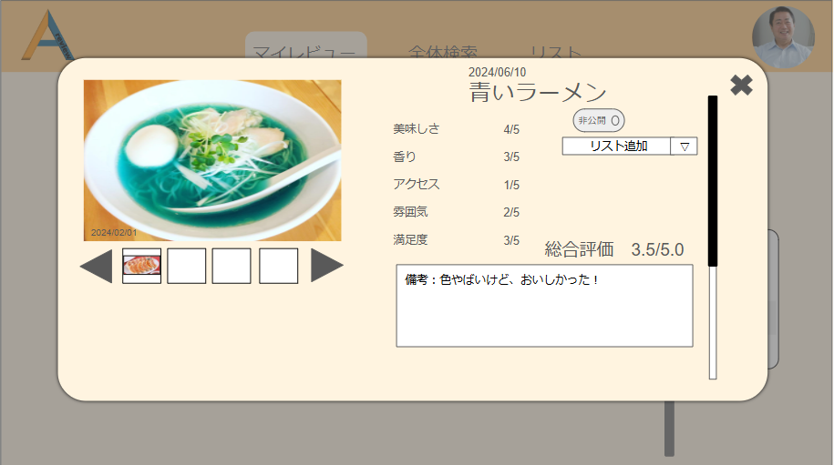

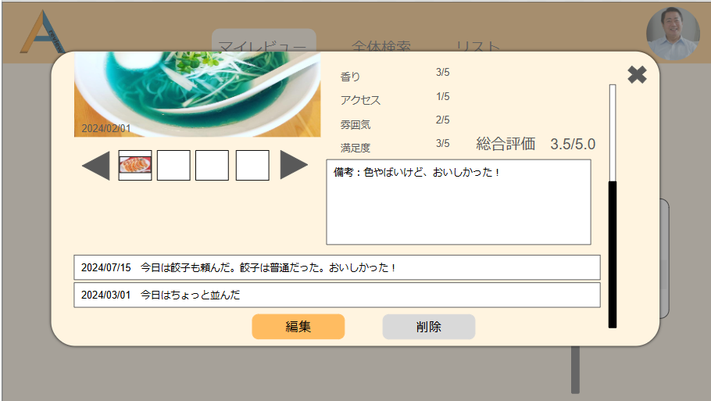

⑪

⑫

⑧

⑨
⑩

 | 機能設計

 |  | 1．ページロード

 |  |  | マイレビュー（アイコン）と同様。

 |  | 2. レビューアイテムクリック

 |  |  | ・レビューアイテムの詳細をモーダルで表示。

 |  |  |  | 2.1 画像表示

 |  |  |  |  | ・レビューアイテムに表示された画像を大きく表示する。

 |  |  |  | 2.2 リスト追加

 |  |  |  |  | ・追加したリストの項目が表示される。

 |  |  |  | 2.3 公開・非公開情報

 |  |  |  |  | ・表示しているレビューの公開・非公開情報を表示する。

 |  |  |  | 2.4 レビュー詳細表題

 |  |  |  |  | ・レビューの件名と投稿日時を表示する。

 |  |  |  | 2.5 評価項目

 |  |  |  |  | ・レビューに登録されている評価項目を表示する。

 |  |  |  | 2.6 備考

 |  |  |  |  | ・登録した備考を表示する。

 |  |  |  | 2.7 その他画像

 |  |  |  |  | ・レビューに登録された画像を複数表示する。

 |  |  |  | 2.8 バックナンバー表示機能

 |  |  |  |  | ・バックナンバーの内容を表示する。

 |  |  |  | 2.9 編集ボタン

 |  |  |  |  | ・クリックすると、レビュー編集画面を表示する。

 |  |  |  | 2.10 レビュー削除ボタン

 |  |  |  |  | ・クリックしたとき、レビューを削除する。

 |  |  |  | 2.11 縦にスクロール機能

 |  |  |  |  | ・要素がモーダル上に収まりきらなければ、縦スクロールが展開される。

 |  |  |  | 2.12 総合評価表示機能

 |  |  |  |  | ・評価項目で定めた点数の平均を表示する。

 | 項目定義書

 | No |  | 物理名 |  |  | 論理名 |  | 画面型 | データ型(Java) | min | max | DBテーブル |  | DBカラム | 備考
 |  | 1 | user_id |  |  | ユーザーID |  |  | INTEGER |  |  | users |  | user_id
 |  | 2 | user_email |  |  | メールアドレス |  | input type="email" | VARCHAR | 0 | 100 | users |  | user_email | emailをユーザーIDとして使用する
 |  | 3 | user_password |  |  | パスワード |  | input type="password" | INTEGER | 0 | 100 | users |  | user_password
 |  | 4 | user_name |  |  | ユーザーネーム |  | input type="text" | VARCHAR | 0 | 100 | users |  | user_name
 |  | 5 | user_img |  |  | アイコン画像 |  | img | VARCHAR |  |  | users |  | user_img
 |  | 6 | privcy_flg |  |  | 公開・非公開フラグ |  |  | INTEGER |  |  | users |  | privcy_flg | 全体の公開・非公開
 |  | 7 | category1_id |  |  | 大カテゴリーID |  |  | INTEGER |  |  | categorys1 |  | category1_id | category1は大カテゴリー
 |  | 8 | category1_name |  |  | 大カテゴリー名 |  | input type="text" | VARCHAR | 0 | 100 | categorys1 |  | category1_name
 |  | 9 | category2_id |  |  | 小カテゴリーID |  |  | INTEGER |  |  | categorys2 |  | category2_id
 |  | 10 | category1_id |  |  | 大カテゴリーID |  |  | INTEGER |  |  | categorys2 |  | category1_id | category2は小カテゴリー
 |  | 11 | category2_name |  |  | 小カテゴリー名 |  | input type="text" | VARCHAR | 0 | 100 | categorys2 |  | category2_name
 |  | 12 | review_id |  |  | レビューID |  |  | VARCHAR |  |  | reviews |  | review_id
 |  | 13 | category1_id |  |  | 大カテゴリーID |  |  | VARCHAR |  |  | reviews |  | category1_id
 |  | 14 | category2_id |  |  | 小カテゴリーID |  |  | VARCHAR |  |  | reviews |  | category2_id
 |  | 15 | review_name |  |  | レビュー名 |  | input type="text" | VARCHAR | 0 | 100 | reviews |  | review_name
 |  | 16 | review_price |  |  | レビュー価格 |  | input type="text" | INTEGER | 0 | 100 | reviews |  | review_price
 |  | 17 | review_img |  |  | レビュー画像 |  | img | VARCHAR |  |  | reviews |  | review_img
 |  | 18 | comment |  |  | コメント |  | textarea | VARCHAR | 0 | 100 | reviews |  | comment
 |  | 19 | privacy_flg |  |  | 公開・非公開フラグ |  |  | INTEGER |  |  | reviews |  | privacy_flg | レビューの公開非公開用のフラグ
 |  | 20 | delete_flg |  |  | 削除フラグ |  |  | INTEGER |  |  | reviews |  | delete_flg | レビュー削除用のフラグ
 |  | 21 | created_at |  |  | 作成日時 |  |  | VARCHAR |  |  | reviews |  | created_at | データINSERT時の日時。
 |  | 22 | updated_at |  |  | 更新日時 |  |  | VARCHAR |  |  | reviews |  | updated_at | データUPDATE時の日時。
 |  | 23 | review_item_id |  |  | レビュー項目ID |  |  | INTEGER |  |  | reviews_item |  | review_item_id
 |  | 24 | category2_id |  |  | 小カテゴリーID |  |  | INTEGER |  |  | reviews_item |  | category2_id
 |  | 25 | review_item1 |  |  | レビュー項目１ |  | input type="text" | VARCHAR | 0 | 100 | reviews_item |  | review_item1
 |  | 26 | review_item2 |  |  | レビュー項目２ |  | input type="text" | VARCHAR | 0 | 100 | reviews_item |  | review_item2
 |  | 27 | review_item3 |  |  | レビュー項目３ |  | input type="text" | VARCHAR | 0 | 100 | reviews_item |  | review_item3
 |  | 28 | review_item4 |  |  | レビュー項目４ |  | input type="text" | VARCHAR | 0 | 100 | reviews_item |  | review_item4
 |  | 29 | review_item5 |  |  | レビュー項目５ |  | input type="text" | VARCHAR | 0 | 100 | reviews_item |  | review_item5
 |  | 30 | created_at |  |  | 作成日時 |  |  | VARCHAR |  |  | reviews_item |  | created_at
 |  | 31 | updated_at |  |  | 更新日時 |  |  | VARCHAR |  |  | reviews_item |  | updated_at
 |  | 32 | review_regist_id |  |  | レビュー登録ID |  |  | INTEGER |  |  | reviews_regist |  | review_regist_id
 |  | 33 | category1_id |  |  | 大カテゴリーID |  |  | VARCHAR |  |  | reviews_regist |  | category1_id
 |  | 34 | category1_name |  |  | 大カテゴリー名 |  | input type="text" | VARCHAR | 0 | 100 | reviews_regist |  | category1_name
 |  | 35 | review_id |  |  | レビューID |  | input type="text" | VARCHAR |  |  | reviews_regist |  | review_id
 |  | 36 | score_id |  |  | スコアID |  |  | INTEGER |  |  | scores |  | score_id
 |  | 37 | category1_id |  |  | 大カテゴリーID |  | input type="text" | VARCHAR |  |  | scores |  | category1_id
 |  | 38 | category1_name |  |  | 大カテゴリー名 |  | input type="text" | VARCHAR | 0 | 100 | scores |  | category1_name
 |  | 39 | review_id |  |  | レビューID |  | input type="text" | VARCHAR |  |  | scores |  | review_id
 |  | 40 | follow_id |  |  | フォローID |  |  | INTEGER |  |  | follows |  | follow_id
 |  | 41 | user_email |  |  | メールアドレス |  | input type="email" | VARCHAR | 0 | 100 | follows |  | user_email
 |  | 42 | user_name |  |  | ユーザーネーム |  | input type="text" | VARCHAR | 0 | 100 | follows |  | user_name
 |  | 43 | user_img |  |  | アイコン画像 |  | img | VARCHAR |  |  | follows |  | user_img
 |  | 44 | delete_flg |  |  | 削除フラグ |  |  | INTEGER |  |  | follows |  | delete_flg
 |  | 45 | list_id |  |  | リストID |  | input type="text" | VARCHAR |  |  | lists |  | list_id | 気に入ったレビューの一覧
 |  | 46 | list_name |  |  | リスト名 |  | input type="text" | VARCHAR | 0 | 100 | lists |  | list_name
 |  | 47 | user_id |  |  | ユーザーID |  |  |  |  |  | lists |  | user_id
 |  | 48 | review_id |  |  | レビューID |  | input type="text" | VARCHAR |  |  | lists |  | review_id
 |  | 49 | delete_flg |  |  | 削除フラグ |  |  | INTEGER |  |  | lists |  | delete_flg

マイレビュー(レビュー編集)
外部設計書 |  |  |  |  | チーム名 | たったひとり
 |  |  |  |  | 画面名 | ログイン |  | 作成者 | 冨原 祐 | 更新者
 |  |  |  |  | システム名 | シンプル名刺管理 |  | 作成日 | 2024-06-01 | 更新日
 |  |  |  |  | 備考

 | 画面設計
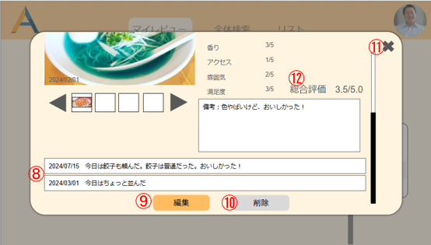

 |  |  |  |  |  |  | ⑨押下時
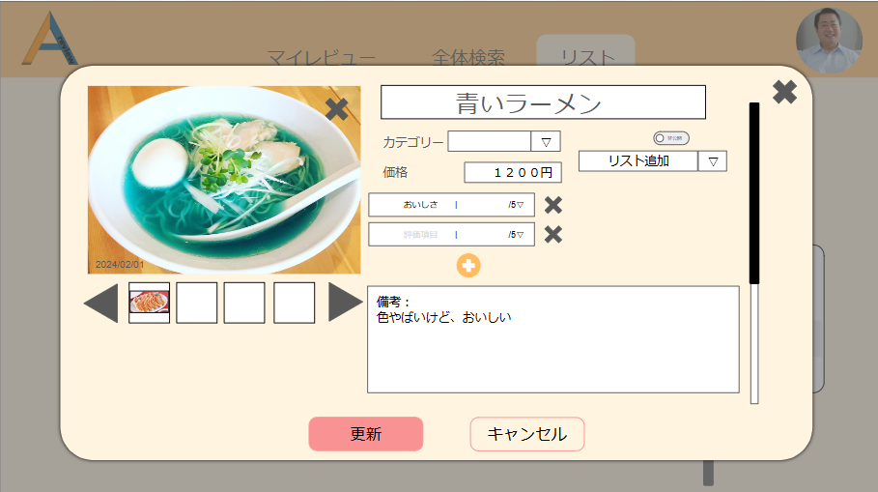
①

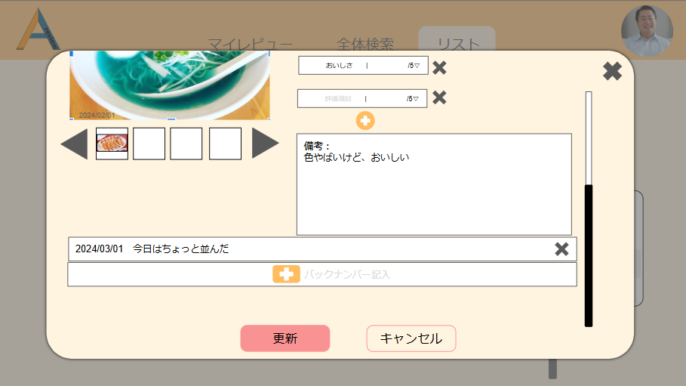
④
⑤
⑥
②
③

 | 機能設計
 |  | 「編集」ボタン押下時

 |  |  | 「編集」ボタン押下時、モーダルが編集モーダルに切り替わる
 |  |  | 編集用モーダルでは各項目の編集を行うことができる（未確定）

 |  | ①「更新」ボタン押下時

 |  |  | 「更新」ボタン押下時、編集した項目と対応するreviewsテーブルの項目の内容を編集する処理を行う。
 |  |  | 編集が更新されても、レビュー詳細モーダル上部の日時は変更されない（作成日時を表示するため）

 |  | ②「キャンセル」ボタン押下時

 |  |  | 「キャンセル」ボタン押下時、すべての項目の編集された箇所がリセットされ、編集モーダル表示直後と同じ表示に戻る

 |  | ③「バックナンバー追加」ボタン押下時

 |  |  | 「バックナンバー追加」ボタン押下時、ボタン右のテキスト記入欄がNULLかどうかjavascriptで判断する
 |  |  | NULLの場合、テキスト記入欄にEL式で画面遷移をせずエラー表示を行う。

 |  |  |  | エラー表示「テキストを入力してください。」

 |  |  | NULLではない場合、入力されたテキストをbacknumbersテーブルのバックナンバーコンテンツ（backnumber_content）に格納する処理を行う

 |  |  | 処理が完了した場合、②のようにバックナンバーが追加される

 |  | ④×押下時

 |  | 13
 |  | 14
 |  | 15
 |  | 16
 |  | 17
 |  | 18
 |  | 19
 |  | 20
 |  | 21
 |  | 22
 |  | 23
 |  | 24
 |  | 25
 |  | 26
 |  | 27
 |  | 28
 |  | 29
 |  | 30

リスト一覧
外部設計書 |  |  |  |  | チーム名 |  | あ
 |  |  |  |  | 画面名 |  | リスト一覧 |  |  | 作成者 | 佐藤優里 |  |  | 更新者
 |  |  |  |  | システム名 |  | リスト機能 |  |  | 作成日 | 2024-06-13 |  |  | 更新日
 |  |  |  |  | 備考

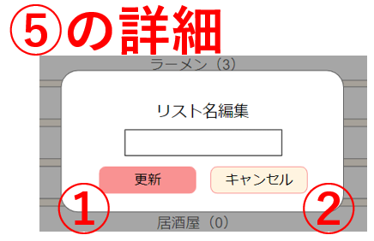
⑤押下時
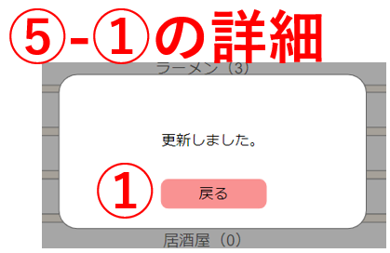
⑤-①押下時
 | 画面設計

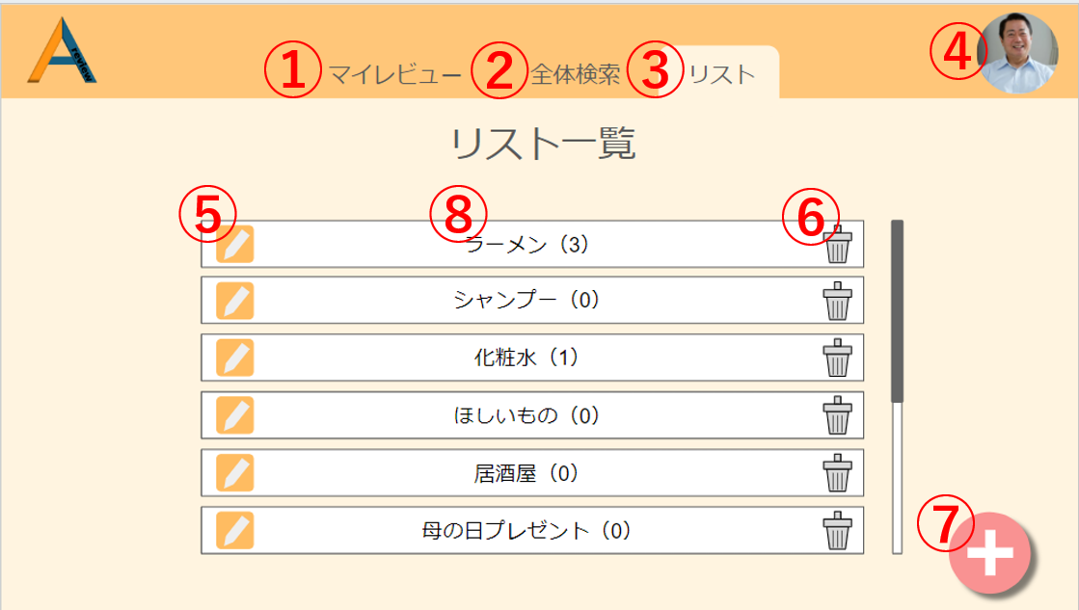

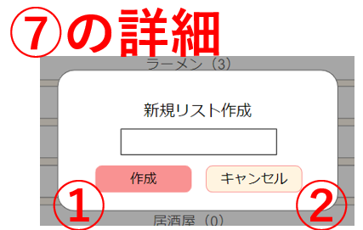
⑦押下時
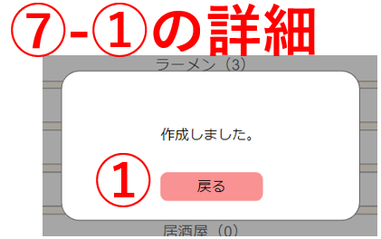
⑦-①押下時

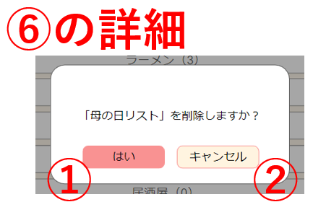
⑥押下時
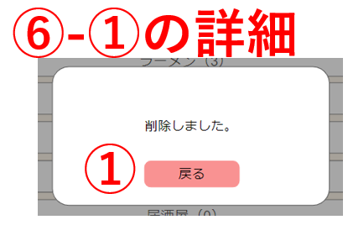
⑥-①押下時

 | 機能設計

 |  | ページロード
 |  |  | リスト一覧画面用jspを表示する。
 |  |  | リストデータを上から1件ずつ表示する。
 |  |  | ページ表示時、listテーブルからdelete_flgが1であるリストデータをupdated_at降順で取得する。
 |  |  | リスト名の横に、そのリストに含まれるレビューIDの数を表示する。
 |  |  | リストデータを上から表示し、画面に入りきらない分はスクロールバーを使うことで表示する。

 |  | ⑤リスト名編集ボタン
 |  |  | ボタン押下時、リスト名を変更するモーダルを表示する。

 |  | ⑤-①更新ボタン
 |  |  | ボタン押下時、listテーブルのlist_nameを入力された文字列に上書きする。
 |  |  | リスト一覧画面を更新し、更新完了のモーダルを表示する。

 |  | ⑤-①-①戻るボタン
 |  |  | ボタン押下時、モーダルが閉じる。

 |  | ⑤-②キャンセルボタン
 |  |  | ボタン押下時、モーダルが閉じる。

 |  | ⑦リスト新規作成ボタン
 |  |  | ボタン押下時、リスト名を入力するモーダルを表示する。

 |  | ⑦-①作成ボタン
 |  |  | ボタン押下時、listテーブルに新たな行を追加し、新規リストの作成処理を行う。
 |  |  | リスト一覧画面を更新し、作成完了のモーダルを表示する。

 |  | ⑦-①-①戻るボタン
 |  |  | ボタン押下時、モーダルが閉じる。

 |  | ⑦-②キャンセルボタン
 |  |  | ボタン押下時、モーダルが閉じる。

 |  | ⑥リスト削除ボタン
 |  |  | ボタン押下時、リストの削除確認用のモーダルを表示する。

 |  | ⑥-①はいボタン
 |  |  | ボタン押下時、listテーブルのdelete_flgを0にする削除処理を行う。
 |  |  | リスト一覧画面を更新し、削除完了のモーダルを表示する。

 |  | ⑥-①-①戻るボタン
 |  |  | ボタン押下時、モーダルが閉じる。

 |  | ⑥-②キャンセルボタン
 |  |  | ボタン押下時、モーダルが閉じる。

 |  | ⑧リストボタン
 |  |  | ボタン押下時、リスト画面に表示を切り替える。

 | 項目定義書

 | No |  | 物理名 | 論理名 |  | 画面型 | データ型(Java) | min | max | DBテーブル |  | DBカラム | 備考
 |  | 1 | user_id | ユーザーID |  |  | INTEGER |  |  | users |  | user_id
 |  | 2 | user_email | メールアドレス |  | input type="email" | VARCHAR | 0 | 100 | users |  | user_email | emailをユーザーIDとして使用する
 |  | 3 | user_password | パスワード |  | input type="password" | INTEGER | 0 | 100 | users |  | user_password
 |  | 4 | user_name | ユーザーネーム |  | input type="text" | VARCHAR | 0 | 100 | users |  | user_name
 |  | 5 | user_img | アイコン画像 |  | img | VARCHAR |  |  | users |  | user_img
 |  | 6 | privcy_flg | 公開・非公開フラグ |  |  | INTEGER |  |  | users |  | privcy_flg | 全体の公開・非公開
 |  | 7 | category1_id | 大カテゴリーID |  |  | INTEGER |  |  | categorys1 |  | category1_id | category1は大カテゴリー
 |  | 8 | category1_name | 大カテゴリー名 |  | input type="text" | VARCHAR | 0 | 100 | categorys1 |  | category1_name
 |  | 9 | category2_id | 小カテゴリーID |  |  | INTEGER |  |  | categorys2 |  | category2_id
 |  | 10 | category1_id | 大カテゴリーID |  |  | INTEGER |  |  | categorys2 |  | category1_id | category2は小カテゴリー
 |  | 11 | category2_name | 小カテゴリー名 |  | input type="text" | VARCHAR | 0 | 100 | categorys2 |  | category2_name
 |  | 12 | review_id | レビューID |  |  | VARCHAR |  |  | reviews |  | review_id
 |  | 13 | category1_id | 大カテゴリーID |  |  | VARCHAR |  |  | reviews |  | category1_id
 |  | 14 | category2_id | 小カテゴリーID |  |  | VARCHAR |  |  | reviews |  | category2_id
 |  | 15 | review_name | レビュー名 |  | input type="text" | VARCHAR | 0 | 100 | reviews |  | review_name
 |  | 16 | review_price | レビュー価格 |  | input type="text" | INTEGER | 0 | 100 | reviews |  | review_price
 |  | 17 | review_img | レビュー画像 |  | img | VARCHAR |  |  | reviews |  | review_img
 |  | 18 | comment | コメント |  | textarea | VARCHAR | 0 | 100 | reviews |  | comment
 |  | 19 | privacy_flg | 公開・非公開フラグ |  |  | INTEGER |  |  | reviews |  | privacy_flg | レビューの公開非公開用のフラグ
 |  | 20 | delete_flg | 削除フラグ |  |  | INTEGER |  |  | reviews |  | delete_flg | レビュー削除用のフラグ
 |  | 21 | created_at | 作成日時 |  |  | VARCHAR |  |  | reviews |  | created_at | データINSERT時の日時。
 |  | 22 | updated_at | 更新日時 |  |  | VARCHAR |  |  | reviews |  | updated_at | データUPDATE時の日時。
 |  | 23 | review_item_id | レビュー項目ID |  |  | INTEGER |  |  | reviews_item |  | review_item_id
 |  | 24 | category2_id | 小カテゴリーID |  |  | INTEGER |  |  | reviews_item |  | category2_id
 |  | 25 | review_item1 | レビュー項目１ |  | input type="text" | VARCHAR | 0 | 100 | reviews_item |  | review_item1
 |  | 26 | review_item2 | レビュー項目２ |  | input type="text" | VARCHAR | 0 | 100 | reviews_item |  | review_item2
 |  | 27 | review_item3 | レビュー項目３ |  | input type="text" | VARCHAR | 0 | 100 | reviews_item |  | review_item3
 |  | 28 | review_item4 | レビュー項目４ |  | input type="text" | VARCHAR | 0 | 100 | reviews_item |  | review_item4
 |  | 29 | review_item5 | レビュー項目５ |  | input type="text" | VARCHAR | 0 | 100 | reviews_item |  | review_item5
 |  | 30 | created_at | 作成日時 |  |  | VARCHAR |  |  | reviews_item |  | created_at
 |  | 31 | updated_at | 更新日時 |  |  | VARCHAR |  |  | reviews_item |  | updated_at
 |  | 32 | review_regist_id | レビュー登録ID |  |  | INTEGER |  |  | reviews_regist |  | review_regist_id
 |  | 33 | category1_id | 大カテゴリーID |  |  | VARCHAR |  |  | reviews_regist |  | category1_id
 |  | 34 | category1_name | 大カテゴリー名 |  | input type="text" | VARCHAR | 0 | 100 | reviews_regist |  | category1_name
 |  | 35 | review_id | レビューID |  | input type="text" | VARCHAR |  |  | reviews_regist |  | review_id
 |  | 36 | score_id | スコアID |  |  | INTEGER |  |  | scores |  | score_id
 |  | 37 | category1_id | 大カテゴリーID |  | input type="text" | VARCHAR |  |  | scores |  | category1_id
 |  | 38 | category1_name | 大カテゴリー名 |  | input type="text" | VARCHAR | 0 | 100 | scores |  | category1_name
 |  | 39 | review_id | レビューID |  | input type="text" | VARCHAR |  |  | scores |  | review_id
 |  | 40 | follow_id | フォローID |  |  | INTEGER |  |  | follows |  | follow_id
 |  | 41 | user_email | メールアドレス |  | input type="email" | VARCHAR | 0 | 100 | follows |  | user_email
 |  | 42 | user_name | ユーザーネーム |  | input type="text" | VARCHAR | 0 | 100 | follows |  | user_name
 |  | 43 | user_img | アイコン画像 |  | img | VARCHAR |  |  | follows |  | user_img
 |  | 44 | delete_flg | 削除フラグ |  |  | INTEGER |  |  | follows |  | delete_flg
 |  | 45 | list_id | リストID |  |  | INTEGER |  |  | list |  | list_id
 |  | 46 | list_name | リスト名 |  | input type="text" | VARCHAR |  |  | list |  | list_name
 |  | 47 | created_at | 作成日時 |  |  | VARCHAR |  |  | list |  | created_at
 |  | 48 | updated_at | 更新日時 |  |  | VARCHAR |  |  | list |  | updated_at
 |  | 49 | delete_flg | 削除フラグ |  |  | INTEGER |  |  | list |  | delete_flg

リスト
外部設計書 |  |  |  |  | チーム名 |  | あ
 |  |  |  |  | 画面名 |  | リスト一覧 |  |  | 作成者 | 佐藤優里 |  |  | 更新者
 |  |  |  |  | システム名 |  | リスト機能 |  |  | 作成日 | 2024-06-13 |  |  | 更新日
 |  |  |  |  | 備考

 | 画面設計

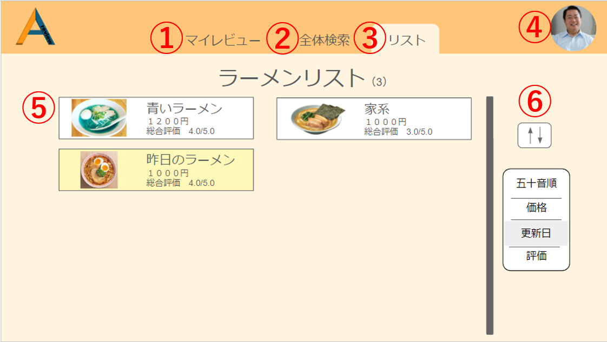

 | 機能設計

 |  | 1.ページロード
 |  |  | リスト用jspにリスト画面を表示する。
 |  |  | ページ表示時、list_reviewsテーブルのすべてのレビューデータをupdated_at降順で取得する。
 |  |  | リストデータを左上から右に2件ずつ表示する。
 |  |  | リスト名の横に、そのリストに含まれるレビューの数を表示する。
 |  |  | レビューデータを上から表示し、画面に入りきらない分はスクロールバーを使うことで表示する。

 | 項目定義書

 | No |  | 物理名 | 論理名 |  | 画面型 | データ型(Java) | min | max | DBテーブル |  | DBカラム | 備考
 |  | 1 | user_id | ユーザーID |  |  | INTEGER |  |  | users |  | user_id
 |  | 2 | user_email | メールアドレス |  | input type="email" | VARCHAR | 0 | 100 | users |  | user_email | emailをユーザーIDとして使用する
 |  | 3 | user_password | パスワード |  | input type="password" | INTEGER | 0 | 100 | users |  | user_password
 |  | 4 | user_name | ユーザーネーム |  | input type="text" | VARCHAR | 0 | 100 | users |  | user_name
 |  | 5 | user_img | アイコン画像 |  | img | VARCHAR |  |  | users |  | user_img
 |  | 6 | privcy_flg | 公開・非公開フラグ |  |  | INTEGER |  |  | users |  | privcy_flg | 全体の公開・非公開
 |  | 7 | category1_id | 大カテゴリーID |  |  | INTEGER |  |  | categorys1 |  | category1_id | category1は大カテゴリー
 |  | 8 | category1_name | 大カテゴリー名 |  | input type="text" | VARCHAR | 0 | 100 | categorys1 |  | category1_name
 |  | 9 | category2_id | 小カテゴリーID |  |  | INTEGER |  |  | categorys2 |  | category2_id
 |  | 10 | category1_id | 大カテゴリーID |  |  | INTEGER |  |  | categorys2 |  | category1_id | category2は小カテゴリー
 |  | 11 | category2_name | 小カテゴリー名 |  | input type="text" | VARCHAR | 0 | 100 | categorys2 |  | category2_name
 |  | 12 | review_id | レビューID |  |  | VARCHAR |  |  | reviews |  | review_id
 |  | 13 | category1_id | 大カテゴリーID |  |  | VARCHAR |  |  | reviews |  | category1_id
 |  | 14 | category2_id | 小カテゴリーID |  |  | VARCHAR |  |  | reviews |  | category2_id
 |  | 15 | review_name | レビュー名 |  | input type="text" | VARCHAR | 0 | 100 | reviews |  | review_name
 |  | 16 | review_price | レビュー価格 |  | input type="text" | INTEGER | 0 | 100 | reviews |  | review_price
 |  | 17 | review_img | レビュー画像 |  | img | VARCHAR |  |  | reviews |  | review_img
 |  | 18 | comment | コメント |  | textarea | VARCHAR | 0 | 100 | reviews |  | comment
 |  | 19 | privacy_flg | 公開・非公開フラグ |  |  | INTEGER |  |  | reviews |  | privacy_flg | レビューの公開非公開用のフラグ
 |  | 20 | delete_flg | 削除フラグ |  |  | INTEGER |  |  | reviews |  | delete_flg | レビュー削除用のフラグ
 |  | 21 | created_at | 作成日時 |  |  | VARCHAR |  |  | reviews |  | created_at | データINSERT時の日時。
 |  | 22 | updated_at | 更新日時 |  |  | VARCHAR |  |  | reviews |  | updated_at | データUPDATE時の日時。
 |  | 23 | review_item_id | レビュー項目ID |  |  | INTEGER |  |  | reviews_item |  | review_item_id
 |  | 24 | category2_id | 小カテゴリーID |  |  | INTEGER |  |  | reviews_item |  | category2_id
 |  | 25 | review_item1 | レビュー項目１ |  | input type="text" | VARCHAR | 0 | 100 | reviews_item |  | review_item1
 |  | 26 | review_item2 | レビュー項目２ |  | input type="text" | VARCHAR | 0 | 100 | reviews_item |  | review_item2
 |  | 27 | review_item3 | レビュー項目３ |  | input type="text" | VARCHAR | 0 | 100 | reviews_item |  | review_item3
 |  | 28 | review_item4 | レビュー項目４ |  | input type="text" | VARCHAR | 0 | 100 | reviews_item |  | review_item4
 |  | 29 | review_item5 | レビュー項目５ |  | input type="text" | VARCHAR | 0 | 100 | reviews_item |  | review_item5
 |  | 30 | created_at | 作成日時 |  |  | VARCHAR |  |  | reviews_item |  | created_at
 |  | 31 | updated_at | 更新日時 |  |  | VARCHAR |  |  | reviews_item |  | updated_at
 |  | 32 | review_regist_id | レビュー登録ID |  |  | INTEGER |  |  | reviews_regist |  | review_regist_id
 |  | 33 | category1_id | 大カテゴリーID |  |  | VARCHAR |  |  | reviews_regist |  | category1_id
 |  | 34 | category1_name | 大カテゴリー名 |  | input type="text" | VARCHAR | 0 | 100 | reviews_regist |  | category1_name
 |  | 35 | review_id | レビューID |  | input type="text" | VARCHAR |  |  | reviews_regist |  | review_id
 |  | 36 | score_id | スコアID |  |  | INTEGER |  |  | scores |  | score_id
 |  | 37 | category1_id | 大カテゴリーID |  | input type="text" | VARCHAR |  |  | scores |  | category1_id
 |  | 38 | category1_name | 大カテゴリー名 |  | input type="text" | VARCHAR | 0 | 100 | scores |  | category1_name
 |  | 39 | review_id | レビューID |  | input type="text" | VARCHAR |  |  | scores |  | review_id
 |  | 40 | follow_id | フォローID |  |  | INTEGER |  |  | follows |  | follow_id
 |  | 41 | user_email | メールアドレス |  | input type="email" | VARCHAR | 0 | 100 | follows |  | user_email
 |  | 42 | user_name | ユーザーネーム |  | input type="text" | VARCHAR | 0 | 100 | follows |  | user_name
 |  | 43 | user_img | アイコン画像 |  | img | VARCHAR |  |  | follows |  | user_img
 |  | 44 | delete_flg | 削除フラグ |  |  | INTEGER |  |  | follows |  | delete_flg
 |  | 45 | list_id | リストID |  |  | INTEGER |  |  | list |  | list_id
 |  | 46 | list_name | リスト名 |  | input type="text" | VARCHAR |  |  | list |  | list_name
 |  | 47 | created_at | 作成日時 |  |  | VARCHAR |  |  | list |  | created_at
 |  | 48 | updated_at | 更新日時 |  |  | VARCHAR |  |  | list |  | updated_at
 |  | 49 | delete_flg | 削除フラグ |  |  | INTEGER |  |  | list |  | delete_flg
 |  | 50 | list_review_id | リストレビューID |  |  | INTEGER |  |  | list_reviews |  | list_review_id
 |  | 51 | list_id | リストID |  |  | INTEGER |  |  | list_reviews |  | list_id
 |  | 52 | review_id | レビューID |  |  | INTEGER |  |  | list_reviews |  | review_id
 |  | 53 | created_at | 作成日時 |  |  | VARCHAR |  |  | list_reviews |  | created_at
 |  | 54 | updated_at | 更新日時 |  |  | VARCHAR |  |  | list_reviews |  | updated_at

他ユーザーマイページ
外部設計書 |  |  |  |  |  |  | チーム名 |  | あ
 |  |  |  |  |  |  | 画面名 |  | 他ユーザーマイページ画面 |  |  |  | 作成者 | 松野竜也 |  |  | 更新者 | 坂本菜乃
 |  |  |  |  |  |  | システム名 |  | A review |  |  |  | 作成日 | 2024-06-12 |  |  | 更新日 | 2024-06-14
 |  |  |  |  |  |  | 備考

 | 画面設計_他ユーザーマイページ
①
②
③
④
⑤

⑥

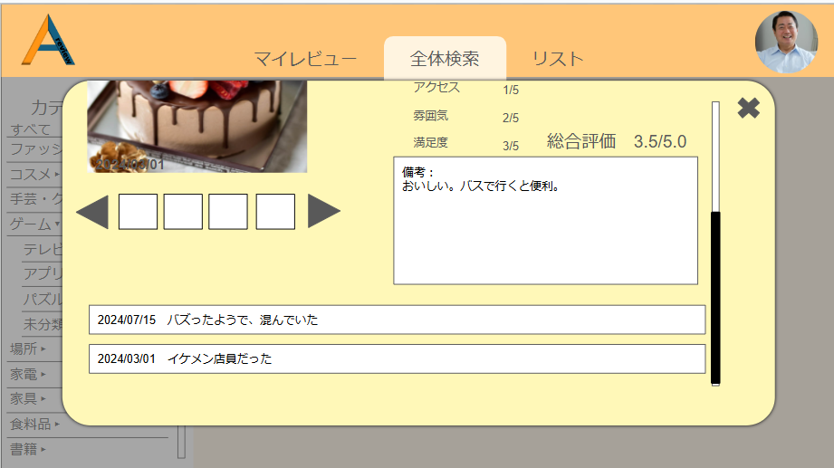
 |  | 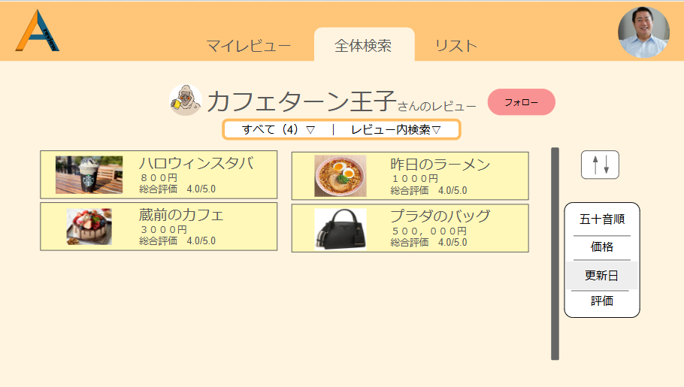 |  |  |  |  |  |  |  |  | 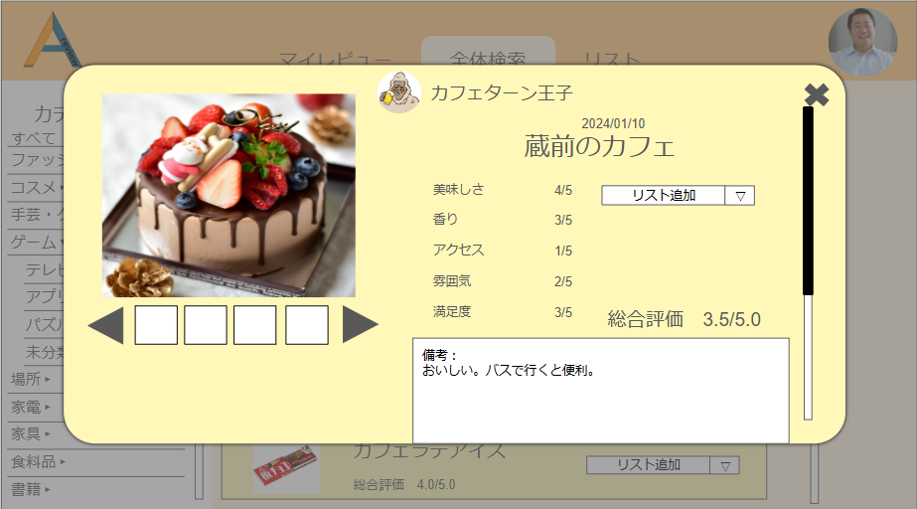

 | 機能設計
 |  | ページロード

 |  |  | 全体検索で表示される詳細ページやフォロー一覧に表示されるユーザーアイコンをクリック後、他ユーザーページ（仮）用のjspを表示する。
 |  |  | ページ表示時、followsテーブルのユーザーIDと一致する情報のusersテーブルのユーザーネーム（user_name）とアイコン画像（user_img）の情報、
 |  |  | フォロー情報、
 |  |  | reviewsテーブルのレビュー名（review_name）、レビュー価格（review_price）、レビュー画像（review_img）の情報、
 |  |  | reviews_scoresテーブルのスコア平均（score_avg）
 |  |  | の情報を取得し、一覧表示する。

 |  | 他ユーザーマイページの機能

 |  |  | ①アイコンとユーザーネーム
 |  |  |  | followsテーブルのユーザーIDと一致する情報をusersテーブルのユーザーネーム（user_name）とアイコン画像（user_img）
 |  |  |  | から取得し、表示する。

 |  |  | ②フォロー
 |  |  |  | 表示しているユーザーのユーザーIDが、followsテーブルの中に入っているかどうかを検索し、「フォロー」ボタンの色を変更する。

 |  |  | ③カテゴリー
 |  |  |  | カテゴリー押下時、categorys1テーブルとcategorys2テーブルの情報を取得。
 |  |  |  | 取得した情報を表示する。（マイレビューのカテゴリーと同様）
 |  |  |  | 画面遷移なし

 |  |  | ④レビュー内検索
 |  |  |  | レビュー内検索押下時、レビュー内検索画面のjspを表示する。
 |  |  |  | ①～④の中で、記入された項目の情報を取得。 対応するのは以下である。
 |  |  |  |  | ①reviewsテーブルのレビュー名（review_name）とコメント（review_comment）
 |  |  |  |  | ②reviewsテーブルのレビュー価格（review_price）
 |  |  |  |  | ③reviews_scoresテーブルのスコア平均（score_avg）
 |  |  |  |  | ④reviewsテーブルの作成日時（created_at）

 |  |  |  | 検索条件と一致する値を持っているreviewsテーブルのレビューIDと一致するものをDBから取得。
 |  |  |  | 取得した情報を、結果として表示する。（マイレビューのレビュー内検索と同様）
 |  |  |  | 画面遷移なし

 |  |  | ⑤を押下時、レビュー詳細用のjspを表示。
 |  |  |  | 画面遷移なし

 | 項目定義書

 | No |  | 物理名 |  |  | 論理名 |  | 画面型 |  | データ型(Java) | min | max | DBテーブル |  | DBカラム | 備考
 |  | 1 | user_id |  |  | ユーザーID |  |  |  | INTEGER |  |  | users |  | user_id
 |  | 2 | user_email |  |  | メールアドレス |  | input type="email" |  | VARCHAR | 0 | 100 | users |  | user_email | emailをユーザーIDとして使用する
 |  | 3 | user_password |  |  | パスワード |  | input type="password" |  | INTEGER | 0 | 100 | users |  | user_password
 |  | 4 | user_name |  |  | ユーザーネーム |  | input type="text" |  | VARCHAR | 0 | 100 | users |  | user_name
 |  | 5 | user_img |  |  | アイコン画像 |  | img |  | VARCHAR |  |  | users |  | user_img
 |  | 6 | privcy_flg |  |  | 公開・非公開フラグ |  |  |  | INTEGER |  |  | users |  | privcy_flg | 全体の公開・非公開
 |  | 7 | category1_id |  |  | 大カテゴリーID |  |  |  | INTEGER |  |  | categorys1 |  | category1_id | category1は大カテゴリー
 |  | 8 | category1_name |  |  | 大カテゴリー名 |  | input type="text" |  | VARCHAR | 0 | 100 | categorys1 |  | category1_name
 |  | 9 | category2_id |  |  | 小カテゴリーID |  |  |  | INTEGER |  |  | categorys2 |  | category2_id
 |  | 10 | category1_id |  |  | 大カテゴリーID |  |  |  | INTEGER |  |  | categorys2 |  | category1_id | category2は小カテゴリー
 |  | 11 | category2_name |  |  | 小カテゴリー名 |  | input type="text" |  | VARCHAR | 0 | 100 | categorys2 |  | category2_name
 |  | 12 | review_id |  |  | レビューID |  |  |  | VARCHAR |  |  | reviews |  | review_id
 |  | 13 | category1_id |  |  | 大カテゴリーID |  |  |  | VARCHAR |  |  | reviews |  | category1_id
 |  | 14 | category2_id |  |  | 小カテゴリーID |  |  |  | VARCHAR |  |  | reviews |  | category2_id
 |  | 15 | review_name |  |  | レビュー名 |  | input type="text" |  | VARCHAR | 0 | 100 | reviews |  | review_name
 |  | 16 | review_price |  |  | レビュー価格 |  | input type="text" |  | INTEGER | 0 | 100 | reviews |  | review_price
 |  | 17 | review_img |  |  | レビュー画像 |  | img |  | VARCHAR |  |  | reviews |  | review_img
 |  | 18 | comment |  |  | コメント |  | textarea |  | VARCHAR | 0 | 100 | reviews |  | comment
 |  | 19 | privacy_flg |  |  | 公開・非公開フラグ |  |  |  | INTEGER |  |  | reviews |  | privacy_flg | レビューの公開非公開用のフラグ
 |  | 20 | delete_flg |  |  | 削除フラグ |  |  |  | INTEGER |  |  | reviews |  | delete_flg | レビュー削除用のフラグ
 |  | 21 | created_at |  |  | 作成日時 |  |  |  | VARCHAR |  |  | reviews |  | created_at | データINSERT時の日時。
 |  | 22 | updated_at |  |  | 更新日時 |  |  |  | VARCHAR |  |  | reviews |  | updated_at | データUPDATE時の日時。
 |  | 23 | review_item_id |  |  | レビュー項目ID |  |  |  | INTEGER |  |  | reviews_item |  | review_item_id
 |  | 24 | category2_id |  |  | 小カテゴリーID |  |  |  | INTEGER |  |  | reviews_item |  | category2_id
 |  | 25 | review_item1 |  |  | レビュー項目１ |  | input type="text" |  | VARCHAR | 0 | 100 | reviews_item |  | review_item1
 |  | 26 | review_item2 |  |  | レビュー項目２ |  | input type="text" |  | VARCHAR | 0 | 100 | reviews_item |  | review_item2
 |  | 27 | review_item3 |  |  | レビュー項目３ |  | input type="text" |  | VARCHAR | 0 | 100 | reviews_item |  | review_item3
 |  | 28 | review_item4 |  |  | レビュー項目４ |  | input type="text" |  | VARCHAR | 0 | 100 | reviews_item |  | review_item4
 |  | 29 | review_item5 |  |  | レビュー項目５ |  | input type="text" |  | VARCHAR | 0 | 100 | reviews_item |  | review_item5
 |  | 30 | created_at |  |  | 作成日時 |  |  |  | VARCHAR |  |  | reviews_item |  | created_at
 |  | 31 | updated_at |  |  | 更新日時 |  |  |  | VARCHAR |  |  | reviews_item |  | updated_at
 |  | 32 | review_regist_id |  |  | レビュー登録ID |  |  |  | INTEGER |  |  | reviews_regist |  | review_regist_id
 |  | 33 | category1_id |  |  | 大カテゴリーID |  |  |  | VARCHAR |  |  | reviews_regist |  | category1_id
 |  | 34 | category1_name |  |  | 大カテゴリー名 |  | input type="text" |  | VARCHAR | 0 | 100 | reviews_regist |  | category1_name
 |  | 35 | review_id |  |  | レビューID |  | input type="text" |  | VARCHAR |  |  | reviews_regist |  | review_id
 |  | 36 | score_id |  |  | スコアID |  |  |  | INTEGER |  |  | scores |  | score_id
 |  | 37 | category1_id |  |  | 大カテゴリーID |  | input type="text" |  | VARCHAR |  |  | scores |  | category1_id
 |  | 38 | category1_name |  |  | 大カテゴリー名 |  | input type="text" |  | VARCHAR | 0 | 100 | scores |  | category1_name
 |  | 39 | review_id |  |  | レビューID |  | input type="text" |  | VARCHAR |  |  | scores |  | review_id
 |  | 40 | follow_id |  |  | フォローID |  |  |  | INTEGER |  |  | follows |  | follow_id
 |  | 41 | user_email |  |  | メールアドレス |  | input type="email" |  | VARCHAR | 0 | 100 | follows |  | user_email
 |  | 42 | user_name |  |  | ユーザーネーム |  | input type="text" |  | VARCHAR | 0 | 100 | follows |  | user_name
 |  | 43 | user_img |  |  | アイコン画像 |  | img |  | VARCHAR |  |  | follows |  | user_img
 |  | 44 | delete_flg |  |  | 削除フラグ |  |  |  | INTEGER |  |  | follows |  | delete_flg
 |  | 45 | list_id |  |  | リストID |  | input type="text" |  | VARCHAR |  |  | lists |  | list_id | 気に入ったレビューの一覧
 |  | 46 | list_name |  |  | リスト名 |  | input type="text" |  | VARCHAR | 0 | 100 | lists |  | list_name
 |  | 47 | user_id |  |  | ユーザーID |  |  |  |  |  |  | lists |  | user_id
 |  | 48 | review_id |  |  | レビューID |  | input type="text" |  | VARCHAR |  |  | lists |  | review_id
 |  | 49 | delete_flg |  |  | 削除フラグ |  |  |  | INTEGER |  |  | lists |  | delete_flg

全体検索ページ
外部設計書 |  |  |  |  |  | チーム名 |  | あ
 |  |  |  |  |  | 画面名 |  | 全体検索画面 |  |  |  |  |  | 作成者 | 松野竜也 |  |  | 更新者
 |  |  |  |  |  | システム名 |  | A review |  |  |  |  |  | 作成日 | 2024-06-12 |  |  | 更新日 | 2024-06-12
 |  |  |  |  |  | 備考

 | 画面設計_全体検索画面
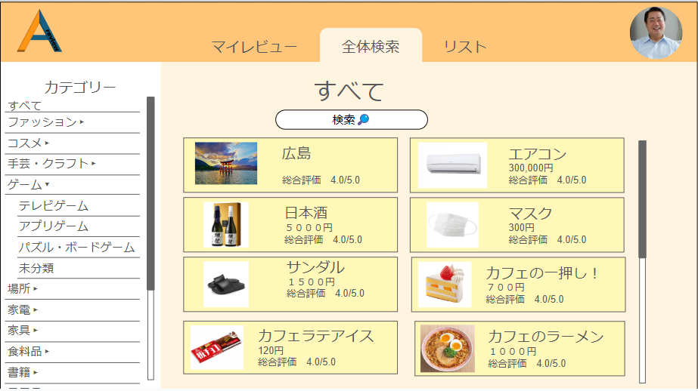

③

④
②
①
⑤

 |  |  |  |  |  |  |  |  |  |  | ④押下時

⑦
⑨
⑧
⑥
⑩
 |  |  |  |  |  |  |  |  |  |  | 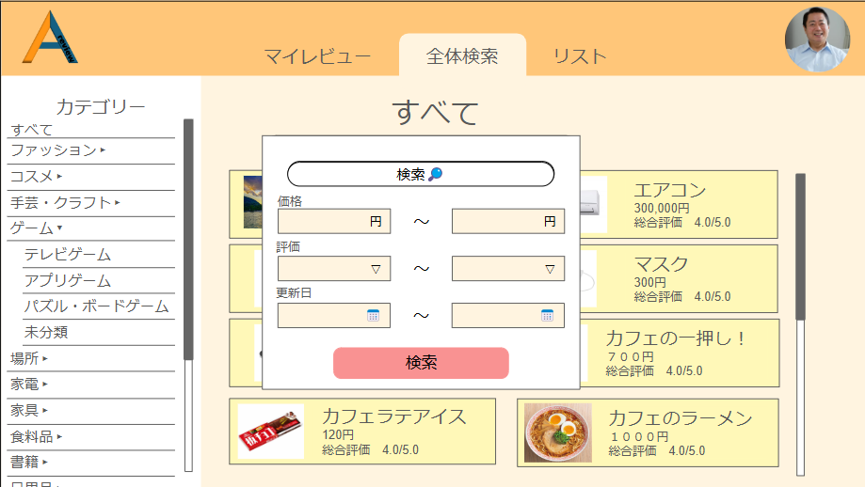

 |  |  |  |  |  |  |  |  |  |  | ⑥入力後、⑩押下時

 |  |  |  |  |  |  |  |  |  | 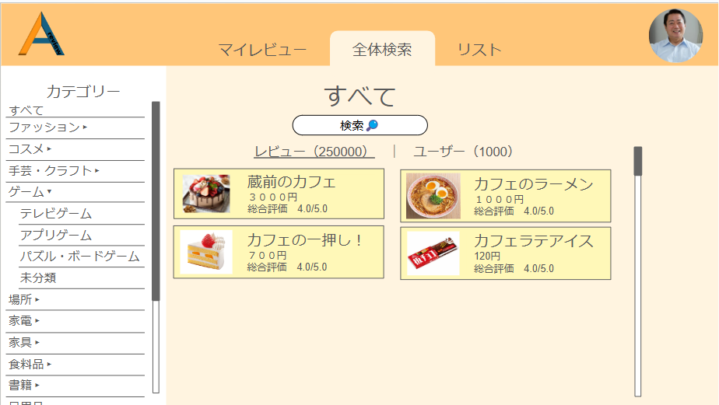

 | 機能設計

 |  | 全体検索画面
 |  |  | 52.ページ題名
 |  |  |  | ・全体機能ページに飛んでいることがわかりやすいように、表題がページトップに表示される。

 |  |  | 53
 |  | 53

 |  |  | ㊺他ユーザーレビューカテゴリー切り替え機能
 |  |  |  | ・他ユーザーが投稿したレビューをカテゴリーごとに表示を切り替えることができる。
 |  |  |  | ・初期状態は、すべて。カテゴリーに関係なく、すべてのレビューを表示する。

 |  |  | ㊻レビュー内検索機能
 |  |  |  | ・現在表示しているユーザーのレビューを、フリーワードで検索することができる。
 |  |  |  | ・自分のレビューやほかのユーザーを検索できる全体検索とは別機能である。

 |  |  | ㊼他ユーザーレビュー詳細表示機能
 |  |  |  | ・他ユーザーの一覧に表示されているリストアイテムをクリックすると、㊾のレビュー詳細が表示される。

 |  |  | ㊽リスト項目追加機能
 |  |  |  | ・他ユーザーのレビューを自分のリストに追加できる。
 |  |  |  | ・リストの項目はプルダウンメニューで表示される。

 |  |  | ㊾レビュー詳細
 |  |  |  | ・レビューの詳細

 |  |  | ㊿ユーザーページ移行アイコン
 |  |  |  | ・レビュー詳細モーダルウィンドウに表示されたユーザーアイコンをクリックすると、モーダルウィンドウが消える。

 |  |  | 51.モーダルウィンドウ閉じるぼたん
 |  |  |  | ・モーダルウインドウを閉じる。

 | 項目定義書

 | No |  | 物理名 |  | 論理名 |  | 画面型 |  | データ型(Java) |  |  | min | max | DBテーブル |  | DBカラム | 備考
 |  | 1 | user_id |  | ユーザーID |  |  |  | INTEGER |  |  |  |  | users |  | user_id
 |  | 2 | user_email |  | メールアドレス |  | input type="email" |  | VARCHAR |  |  | 0 | 100 | users |  | user_email | emailをユーザーIDとして使用する
 |  | 3 | user_password |  | パスワード |  | input type="password" |  | INTEGER |  |  | 0 | 100 | users |  | user_password
 |  | 4 | user_name |  | ユーザーネーム |  | input type="text" |  | VARCHAR |  |  | 0 | 100 | users |  | user_name
 |  | 5 | user_img |  | アイコン画像 |  | img |  | VARCHAR |  |  |  |  | users |  | user_img
 |  | 6 | privcy_flg |  | 公開・非公開フラグ |  |  |  | INTEGER |  |  |  |  | users |  | privcy_flg | 全体の公開・非公開
 |  | 7 | category1_id |  | 大カテゴリーID |  |  |  | INTEGER |  |  |  |  | categorys1 |  | category1_id | category1は大カテゴリー
 |  | 8 | category1_name |  | 大カテゴリー名 |  | input type="text" |  | VARCHAR |  |  | 0 | 100 | categorys1 |  | category1_name
 |  | 9 | category2_id |  | 小カテゴリーID |  |  |  | INTEGER |  |  |  |  | categorys2 |  | category2_id
 |  | 10 | category1_id |  | 大カテゴリーID |  |  |  | INTEGER |  |  |  |  | categorys2 |  | category1_id | category2は小カテゴリー
 |  | 11 | category2_name |  | 小カテゴリー名 |  | input type="text" |  | VARCHAR |  |  | 0 | 100 | categorys2 |  | category2_name
 |  | 12 | review_id |  | レビューID |  |  |  | VARCHAR |  |  |  |  | reviews |  | review_id
 |  | 13 | category1_id |  | 大カテゴリーID |  |  |  | VARCHAR |  |  |  |  | reviews |  | category1_id
 |  | 14 | category2_id |  | 小カテゴリーID |  |  |  | VARCHAR |  |  |  |  | reviews |  | category2_id
 |  | 15 | review_name |  | レビュー名 |  | input type="text" |  | VARCHAR |  |  | 0 | 100 | reviews |  | review_name
 |  | 16 | review_price |  | レビュー価格 |  | input type="text" |  | INTEGER |  |  | 0 | 100 | reviews |  | review_price
 |  | 17 | review_img |  | レビュー画像 |  | img |  | VARCHAR |  |  |  |  | reviews |  | review_img
 |  | 18 | comment |  | コメント |  | textarea |  | VARCHAR |  |  | 0 | 100 | reviews |  | comment
 |  | 19 | privacy_flg |  | 公開・非公開フラグ |  |  |  | INTEGER |  |  |  |  | reviews |  | privacy_flg | レビューの公開非公開用のフラグ
 |  | 20 | delete_flg |  | 削除フラグ |  |  |  | INTEGER |  |  |  |  | reviews |  | delete_flg | レビュー削除用のフラグ
 |  | 21 | created_at |  | 作成日時 |  |  |  | VARCHAR |  |  |  |  | reviews |  | created_at | データINSERT時の日時。
 |  | 22 | updated_at |  | 更新日時 |  |  |  | VARCHAR |  |  |  |  | reviews |  | updated_at | データUPDATE時の日時。
 |  | 23 | review_item_id |  | レビュー項目ID |  |  |  | INTEGER |  |  |  |  | reviews_item |  | review_item_id
 |  | 24 | category2_id |  | 小カテゴリーID |  |  |  | INTEGER |  |  |  |  | reviews_item |  | category2_id
 |  | 25 | review_item1 |  | レビュー項目１ |  | input type="text" |  | VARCHAR |  |  | 0 | 100 | reviews_item |  | review_item1
 |  | 26 | review_item2 |  | レビュー項目２ |  | input type="text" |  | VARCHAR |  |  | 0 | 100 | reviews_item |  | review_item2
 |  | 27 | review_item3 |  | レビュー項目３ |  | input type="text" |  | VARCHAR |  |  | 0 | 100 | reviews_item |  | review_item3
 |  | 28 | review_item4 |  | レビュー項目４ |  | input type="text" |  | VARCHAR |  |  | 0 | 100 | reviews_item |  | review_item4
 |  | 29 | review_item5 |  | レビュー項目５ |  | input type="text" |  | VARCHAR |  |  | 0 | 100 | reviews_item |  | review_item5
 |  | 30 | created_at |  | 作成日時 |  |  |  | VARCHAR |  |  |  |  | reviews_item |  | created_at
 |  | 31 | updated_at |  | 更新日時 |  |  |  | VARCHAR |  |  |  |  | reviews_item |  | updated_at
 |  | 32 | review_regist_id |  | レビュー登録ID |  |  |  | INTEGER |  |  |  |  | reviews_regist |  | review_regist_id
 |  | 33 | category1_id |  | 大カテゴリーID |  |  |  | VARCHAR |  |  |  |  | reviews_regist |  | category1_id
 |  | 34 | category1_name |  | 大カテゴリー名 |  | input type="text" |  | VARCHAR |  |  | 0 | 100 | reviews_regist |  | category1_name
 |  | 35 | review_id |  | レビューID |  | input type="text" |  | VARCHAR |  |  |  |  | reviews_regist |  | review_id
 |  | 36 | score_id |  | スコアID |  |  |  | INTEGER |  |  |  |  | scores |  | score_id
 |  | 37 | category1_id |  | 大カテゴリーID |  | input type="text" |  | VARCHAR |  |  |  |  | scores |  | category1_id
 |  | 38 | category1_name |  | 大カテゴリー名 |  | input type="text" |  | VARCHAR |  |  | 0 | 100 | scores |  | category1_name
 |  | 39 | review_id |  | レビューID |  | input type="text" |  | VARCHAR |  |  |  |  | scores |  | review_id
 |  | 40 | follow_id |  | フォローID |  |  |  | INTEGER |  |  |  |  | follows |  | follow_id
 |  | 41 | user_email |  | メールアドレス |  | input type="email" |  | VARCHAR |  |  | 0 | 100 | follows |  | user_email
 |  | 42 | user_name |  | ユーザーネーム |  | input type="text" |  | VARCHAR |  |  | 0 | 100 | follows |  | user_name
 |  | 43 | user_img |  | アイコン画像 |  | img |  | VARCHAR |  |  |  |  | follows |  | user_img
 |  | 44 | delete_flg |  | 削除フラグ |  |  |  | INTEGER |  |  |  |  | follows |  | delete_flg
 |  | 45 | list_id |  | リストID |  | input type="text" |  | VARCHAR |  |  |  |  | lists |  | list_id | 気に入ったレビューの一覧
 |  | 46 | list_name |  | リスト名 |  | input type="text" |  | VARCHAR |  |  | 0 | 100 | lists |  | list_name
 |  | 47 | user_id |  | ユーザーID |  |  |  |  |  |  |  |  | lists |  | user_id
 |  | 48 | review_id |  | レビューID |  | input type="text" |  | VARCHAR |  |  |  |  | lists |  | review_id
 |  | 49 | delete_flg |  | 削除フラグ |  |  |  | INTEGER |  |  |  |  | lists |  | delete_flg

